0.Selección de Periodos
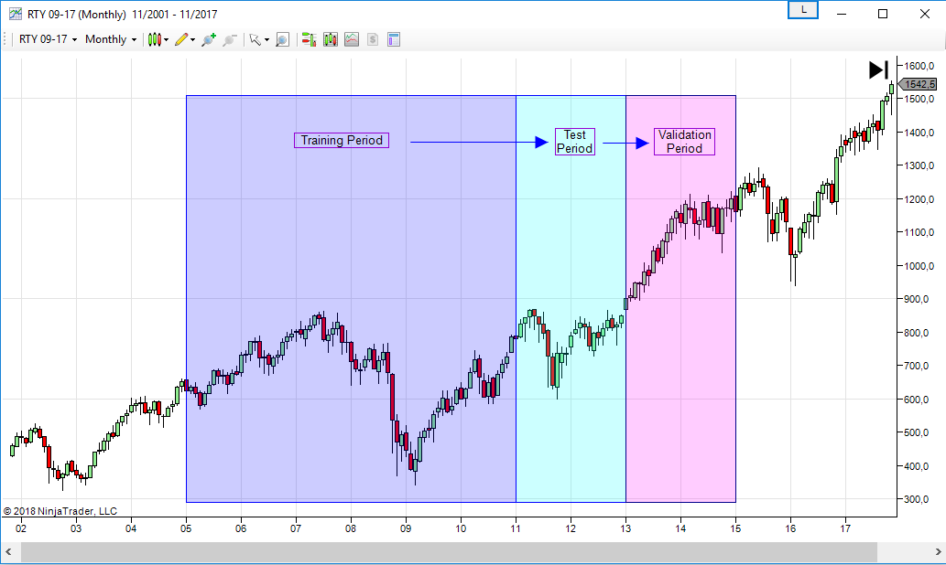
Periodos de diseño
Training | Ene-2005 / Dic-2010
Test | Ene-2011 / Dic-2012
Validation | Ene-2013 / Dic-2014

1.Lógica
EVALUACIÓN DE LA LÓGICA
PASOS REALIZADOS:
1- Análisis de la lógica sobre el periodo de Training.
2- Selección de los parámetros de referencia de la lógica en el Training Period.
3- Se obtienen las estadísticas generales de la estrategia aplicando los parámetros de referencia sobre el Training Period, Test Period y Validation Period.
Nombre del Sistema: |  | SIM51
Activo |  | TF
Time Frame |  | 12'
Plantilla utilizada: |  | 15:30 h a 22:00 h
Comisiones y deslizamientos: |  | 20 $ round turn
Periodos
 | Training | Ene-2005 / Dic-2010
 | Test | Ene-2011 / Dic-2012
 | Validation | Ene-2013 / Dic-2014

A continuación se optimizan los parámetros de la lógica sobre el Training Period. En esta ocasión la lógica está basada en una media móvil y solamente consta de un parámetro (P1).
La tabla inferior muestra los resultados obtenidos en la optimización con todos los valores de P1.
Instrument | Performance | P1 | From | To | Total Net Profit | Profit Factor | Max. Drawdown | Total # of Trades | Percent Profitable | Average Trade | Largest Losing Trade | HISTOGRAMAS DE FRECUENCIAS Y ESTADÍSTICAS DESCRIPTIVAS DE LA LÓGICA SOBRE EL TRAINING PERIOD |  |  |  |  | RESULTADOS DE LA LÓGICA SOBRE EL TRAINING PERIOD (Se utiliza el parámetro de referencia P1: 110)
TF 03-16 | -0.58 | 30 | 2005-01-01 | 2010-12-31 | -8900 | 0.96797293893 | -26790 | 2792 | 0.36353868195 | -3.1876790831 | -1160
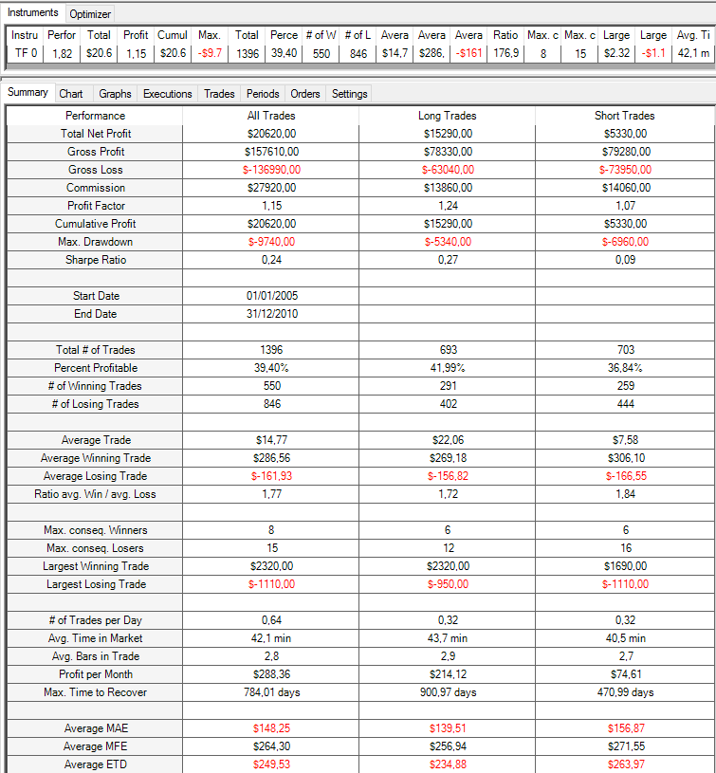
TF 03-16 | -0.25 | 32 | 2005-01-01 | 2010-12-31 | -3740 | 0.98595199639 | -24570 | 2700 | 0.36444444444 | -1.3851851852 | -1160
TF 03-16 | 0.1 | 34 | 2005-01-01 | 2010-12-31 | 1440 | 1.0055959274 | -24170 | 2634 | 0.36560364465 | 0.54669703872 | -1160
SQN
TF 03-16 | 0.12 | 36 | 2005-01-01 | 2010-12-31 | 1750 | 1.0069469255 | -21920 | 2570 | 0.36147859922 | 0.68093385214 | -1160 | SQN
SQN
TF 03-16 | 0.63 | 38 | 2005-01-01 | 2010-12-31 | 9360 | 1.0385454845 | -19640 | 2505 | 0.36646706587 | 3.7365269461 | -1160 | Columna1 |  | Clase | Frecuencia | F.Relativa
TF 03-16 | 0.84 | 40 | 2005-01-01 | 2010-12-31 | 12390 | 1.0522101892 | -17460 | 2455 | 0.36822810591 | 5.0468431772 | -1160 |  |  | -1.64 | 1 | 0.74%
TF 03-16 | 1.14 | 42 | 2005-01-01 | 2010-12-31 | 16850 | 1.0731432044 | -17120 | 2396 | 0.37228714524 | 7.0325542571 | -1160 | Media | 0.68573529412 | -1.36 | 14 | 10.29%
TF 03-16 | 1.17 | 44 | 2005-01-01 | 2010-12-31 | 17150 | 1.0753746759 | -15040 | 2334 | 0.37146529563 | 7.3479005998 | -1160 | Error típico | 0.10522740353 | -1.07 | 7 | 5.15%
TF 03-16 | 1.5 | 46 | 2005-01-01 | 2010-12-31 | 21800 | 1.0996662552 | -13810 | 2261 | 0.37019018134 | 9.6417514374 | -1010 | Mediana | 0.875 | -0.79 | 0 | 0.00%
TF 03-16 | 1.75 | 48 | 2005-01-01 | 2010-12-31 | 25120 | 1.1192612638 | -14220 | 2199 | 0.37062301046 | 11.423374261 | -1010 | Moda | -1.48 | -0.50 | 3 | 2.21%
TF 03-16 | 1.72 | 50 | 2005-01-01 | 2010-12-31 | 24620 | 1.1187708042 | -13350 | 2157 | 0.37088548911 | 11.414000927 | -1010 | Desviación estándar | 1.2271518559 | -0.22 | 11 | 8.09%
TF 03-16 | 1.58 | 52 | 2005-01-01 | 2010-12-31 | 22380 | 1.1092826798 | -12730 | 2120 | 0.37264150943 | 10.556603774 | -1010 | Varianza de la muestra | 1.5059016776 | 0.07 | 6 | 4.41%
TF 03-16 | 1.65 | 54 | 2005-01-01 | 2010-12-31 | 23140 | 1.1156884312 | -13010 | 2078 | 0.3729547642 | 11.135707411 | -1010 | Curtosis | -0.95886456167 | 0.35 | 6 | 4.41%
TF 03-16 | 1.69 | 56 | 2005-01-01 | 2010-12-31 | 23510 | 1.1202680581 | -10910 | 2030 | 0.37783251232 | 11.581280788 | -1010 | Coeficiente de asimetría | -0.47303007968 | 0.64 | 8 | 5.88%
TF 03-16 | 1.6 | 58 | 2005-01-01 | 2010-12-31 | 21610 | 1.1127164615 | -9840 | 1992 | 0.37399598394 | 10.848393574 | -1010 | Rango | 4.27 | 0.92 | 14 | 10.29%
TF 03-16 | 1.52 | 60 | 2005-01-01 | 2010-12-31 | 20280 | 1.1069451036 | -12140 | 1970 | 0.37461928934 | 10.294416244 | -1010 | Mínimo | -1.64 | 1.21 | 7 | 5.15%
TF 03-16 | 1.57 | 62 | 2005-01-01 | 2010-12-31 | 20610 | 1.1110811685 | -11640 | 1919 | 0.37623762376 | 10.739968734 | -1010 | Máximo | 2.63 | 1.49 | 8 | 5.88%
TF 03-16 | 1.57 | 64 | 2005-01-01 | 2010-12-31 | 20170 | 1.1116585474 | -11120 | 1875 | 0.3792 | 10.757333333 | -1010 | Suma | 93.26 | 1.78 | 24 | 17.65%
TF 03-16 | 1.51 | 66 | 2005-01-01 | 2010-12-31 | 19360 | 1.1081503827 | -10680 | 1836 | 0.37908496732 | 10.544662309 | -1110 | Cuenta | 136 | 2.06 | 12 | 8.82%
TF 03-16 | 1.42 | 68 | 2005-01-01 | 2010-12-31 | 18240 | 1.1022650819 | -11480 | 1813 | 0.38223938224 | 10.060672918 | -1110 | Nivel de confianza(95,0%) | 0.20810742028 | 2.35 | 8 | 5.88%
TF 03-16 | 1.31 | 70 | 2005-01-01 | 2010-12-31 | 16700 | 1.094951103 | -8380 | 1781 | 0.38573834924 | 9.3767546322 | -1110 |  |  | 2.63 | 7 | 5.15%
TF 03-16 | 1.39 | 72 | 2005-01-01 | 2010-12-31 | 17660 | 1.1013311912 | -8680 | 1772 | 0.39051918736 | 9.9661399549 | -1110 |  |  | Suma | 136 | 1
TF 03-16 | 1.67 | 74 | 2005-01-01 | 2010-12-31 | 21070 | 1.1235922102 | -9990 | 1747 | 0.39553520321 | 12.060675444 | -1110
TF 03-16 | 1.42 | 76 | 2005-01-01 | 2010-12-31 | 17690 | 1.1036381745 | -12060 | 1722 | 0.39488966318 | 10.272938444 | -1110
TF 03-16 | 1.43 | 78 | 2005-01-01 | 2010-12-31 | 17710 | 1.1042561959 | -12130 | 1702 | 0.39189189189 | 10.405405405 | -1110 | NET PROFIT
Net Profit
TF 03-16 | 1.56 | 80 | 2005-01-01 | 2010-12-31 | 19200 | 1.1156417515 | -11800 | 1668 | 0.39388489209 | 11.510791367 | -1110 | Columna1 |  | Clase | Frecuencia | F.Relativa
TF 03-16 | 1.83 | 82 | 2005-01-01 | 2010-12-31 | 22470 | 1.1386095861 | -10990 | 1640 | 0.39451219512 | 13.701219512 | -1110 |  |  | -13310.00 | 1 | 0.74%
TF 03-16 | 2.16 | 84 | 2005-01-01 | 2010-12-31 | 26290 | 1.1675269228 | -9310 | 1610 | 0.39751552795 | 16.329192547 | -1110 | Media | 8660 | -10490.67 | 18 | 13.24%
TF 03-16 | 2.39 | 86 | 2005-01-01 | 2010-12-31 | 28980 | 1.1876578385 | -8580 | 1594 | 0.40338770389 | 18.180677541 | -1110 | Error típico | 1097.6780752 | -7671.33 | 4 | 2.94%
TF 03-16 | 2.21 | 88 | 2005-01-01 | 2010-12-31 | 26530 | 1.1734894062 | -8320 | 1572 | 0.40076335878 | 16.876590331 | -1110 | Mediana | 8710 | -4852.00 | 2 | 1.47%
TF 03-16 | 2.21 | 90 | 2005-01-01 | 2010-12-31 | 26450 | 1.1755608655 | -7640 | 1553 | 0.40309079202 | 17.031551835 | -1110 | Moda | #N/A | -2032.67 | 11 | 8.09%
TF 03-16 | 2.35 | 92 | 2005-01-01 | 2010-12-31 | 27960 | 1.1887403807 | -8130 | 1528 | 0.40314136126 | 18.298429319 | -1110 | Desviación estándar | 12801.016106 | 786.67 | 6 | 4.41%
TF 03-16 | 2.09 | 94 | 2005-01-01 | 2010-12-31 | 24940 | 1.16691206 | -9160 | 1517 | 0.4021094265 | 16.440342782 | -1110 | Varianza de la muestra | 163866013.33 | 3606.00 | 6 | 4.41%
TF 03-16 | 1.97 | 96 | 2005-01-01 | 2010-12-31 | 23380 | 1.1576640367 | -9550 | 1493 | 0.39718687207 | 15.659745479 | -1110 | Curtosis | -1.2670897839 | 6425.33 | 8 | 5.88%
TF 03-16 | 1.79 | 98 | 2005-01-01 | 2010-12-31 | 20930 | 1.1428766469 | -9380 | 1472 | 0.39673913043 | 14.21875 | -1110 | Coeficiente de asimetría | -0.2375359131 | 9244.67 | 14 | 10.29%
TF 03-16 | 1.52 | 100 | 2005-01-01 | 2010-12-31 | 17500 | 1.1200109724 | -9180 | 1460 | 0.3904109589 | 11.98630137 | -1110 | Rango | 42290 | 12064.00 | 4 | 2.94%
TF 03-16 | 1.54 | 102 | 2005-01-01 | 2010-12-31 | 17340 | 1.121454087 | -9190 | 1452 | 0.391184573 | 11.94214876 | -1110 | Mínimo | -13310 | 14883.33 | 4 | 2.94%
TF 03-16 | 1.54 | 104 | 2005-01-01 | 2010-12-31 | 17230 | 1.1225898257 | -9330 | 1434 | 0.39470013947 | 12.015341702 | -1110 | Máximo | 28980 | 17702.67 | 10 | 7.35%
TF 03-16 | 1.86 | 106 | 2005-01-01 | 2010-12-31 | 20830 | 1.1502344032 | -8500 | 1416 | 0.39759887006 | 14.710451977 | -1110 | Suma | 1177760 | 20522.00 | 16 | 11.76%
TF 03-16 | 1.75 | 108 | 2005-01-01 | 2010-12-31 | 19440 | 1.1412380122 | -8570 | 1405 | 0.39572953737 | 13.836298932 | -1110 | Cuenta | 136 | 23341.33 | 13 | 9.56%
TF 03-16 | 1.82 | 110 | 2005-01-01 | 2010-12-31 | 20620 | 1.1505219359 | -9740 | 1396 | 0.39398280802 | 14.770773639 | -1110 | Nivel de confianza(95,0%) | 2170.8694207 | 26160.67 | 10 | 7.35%
TF 03-16 | 1.8 | 112 | 2005-01-01 | 2010-12-31 | 20310 | 1.1490204711 | -8920 | 1388 | 0.39625360231 | 14.632564841 | -1110 |  |  | 28980.00 | 9 | 6.62%
TF 03-16 | 1.85 | 114 | 2005-01-01 | 2010-12-31 | 20750 | 1.1537378677 | -7330 | 1387 | 0.39653929344 | 14.960346071 | -1010 |  |  | Suma | 136 | 1
TF 03-16 | 1.85 | 116 | 2005-01-01 | 2010-12-31 | 20590 | 1.1542899963 | -7260 | 1376 | 0.39752906977 | 14.963662791 | -1010 | BMO
TF 03-16 | 1.89 | 118 | 2005-01-01 | 2010-12-31 | 21160 | 1.1600120992 | -6600 | 1351 | 0.39674315322 | 15.662472243 | -1160 | Columna1 |  | Clase | Frecuencia | F.Relativa | RESULTADOS DE LA LÓGICA SOBRE EL TEST PERIOD (Se utiliza el parámetro de referencia P1: 110)
BMO
TF 03-16 | 1.6 | 120 | 2005-01-01 | 2010-12-31 | 17710 | 1.1336603774 | -6750 | 1343 | 0.39166046165 | 13.186895011 | -1160 |  |  | -14.67 | 1 | 0.74%
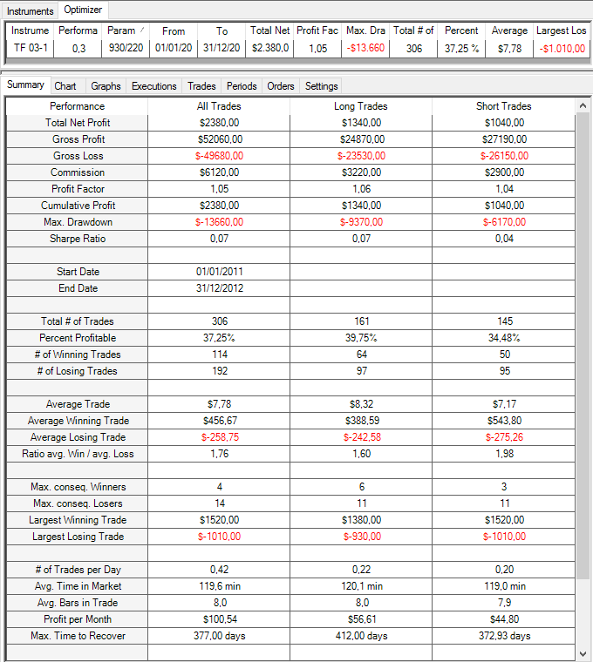
TF 03-16 | 1.73 | 122 | 2005-01-01 | 2010-12-31 | 19140 | 1.146565587 | -7110 | 1328 | 0.39307228916 | 14.412650602 | -1160 | Media | 5.2195249529 | -12.16 | 14 | 10.29%
TF 03-16 | 1.71 | 124 | 2005-01-01 | 2010-12-31 | 18780 | 1.1463985033 | -7340 | 1314 | 0.39726027397 | 14.292237443 | -1160 | Error típico | 0.87643153755 | -9.64 | 7 | 5.15%
SQN
TF 03-16 | 1.68 | 126 | 2005-01-01 | 2010-12-31 | 18170 | 1.1429358087 | -6760 | 1306 | 0.39509954058 | 13.912710567 | -1160 | Mediana | 7.2967573175 | -7.13 | 0 | 0.00%
TF 03-16 | 2.18 | 128 | 2005-01-01 | 2010-12-31 | 23840 | 1.1929739356 | -6040 | 1290 | 0.4015503876 | 18.480620155 | -1160 | Moda | #N/A | -4.61 | 2 | 1.47%
TF 03-16 | 2.3 | 130 | 2005-01-01 | 2010-12-31 | 24930 | 1.2066821423 | -5900 | 1260 | 0.40476190476 | 19.785714286 | -1160 | Desviación estándar | 10.220860269 | -2.09 | 11 | 8.09%
TF 03-16 | 2.52 | 132 | 2005-01-01 | 2010-12-31 | 27260 | 1.2307431861 | -5640 | 1251 | 0.40767386091 | 21.790567546 | -1160 | Varianza de la muestra | 104.46598464 | 0.42 | 7 | 5.15%
TF 03-16 | 2.47 | 134 | 2005-01-01 | 2010-12-31 | 26350 | 1.2258313336 | -5940 | 1229 | 0.41008950366 | 21.440195281 | -1160 | Curtosis | -0.79949173924 | 2.94 | 6 | 4.41%
TF 03-16 | 2.63 | 136 | 2005-01-01 | 2010-12-31 | 27980 | 1.2424189915 | -5930 | 1213 | 0.41137675185 | 23.066776587 | -1160 | Coeficiente de asimetría | -0.4834092822 | 5.45 | 9 | 6.62%
TF 03-16 | 2.48 | 138 | 2005-01-01 | 2010-12-31 | 26230 | 1.2273160586 | -6110 | 1215 | 0.40576131687 | 21.588477366 | -1160 | Rango | 37.741528516 | 7.97 | 15 | 11.03%
TF 03-16 | 2.44 | 140 | 2005-01-01 | 2010-12-31 | 25510 | 1.222639204 | -6250 | 1207 | 0.40762220381 | 21.135045568 | -1160 | Mínimo | -14.674751929 | 10.49 | 12 | 8.82%
TF 03-16 | 2.33 | 142 | 2005-01-01 | 2010-12-31 | 24160 | 1.2120972698 | -6650 | 1196 | 0.40886287625 | 20.200668896 | -1160 | Máximo | 23.066776587 | 13.00 | 18 | 13.24%
TF 03-16 | 2.27 | 144 | 2005-01-01 | 2010-12-31 | 23360 | 1.2070187877 | -6660 | 1193 | 0.40737636211 | 19.580888516 | -1160 | Suma | 709.8553936 | 15.52 | 16 | 11.76%
TF 03-16 | 1.76 | 146 | 2005-01-01 | 2010-12-31 | 18120 | 1.1567338466 | -6370 | 1207 | 0.39850869925 | 15.012427506 | -1160 | Cuenta | 136 | 18.03 | 7 | 5.15%
TF 03-16 | 1.74 | 148 | 2005-01-01 | 2010-12-31 | 17670 | 1.1547692038 | -6690 | 1202 | 0.40016638935 | 14.700499168 | -1160 | Nivel de confianza(95,0%) | 1.7333118581 | 20.55 | 6 | 4.41%
TF 03-16 | 1.81 | 150 | 2005-01-01 | 2010-12-31 | 18290 | 1.1622892635 | -7130 | 1194 | 0.40368509213 | 15.318257956 | -1160 |  |  | 23.07 | 5 | 3.68%
TF 03-16 | 1.84 | 152 | 2005-01-01 | 2010-12-31 | 18430 | 1.1643188302 | -5760 | 1192 | 0.40100671141 | 15.461409396 | -1160 |  |  | Suma | 136 | 1
TF 03-16 | 1.85 | 154 | 2005-01-01 | 2010-12-31 | 18440 | 1.1664860961 | -5940 | 1171 | 0.39880444065 | 15.747224594 | -1160
TF 03-16 | 1.5 | 156 | 2005-01-01 | 2010-12-31 | 14920 | 1.1330954505 | -6300 | 1167 | 0.39502999143 | 12.784918595 | -1160
TF 03-16 | 1.07 | 158 | 2005-01-01 | 2010-12-31 | 10520 | 1.0922240729 | -6560 | 1165 | 0.38969957082 | 9.0300429185 | -1160
TF 03-16 | 0.98 | 160 | 2005-01-01 | 2010-12-31 | 9620 | 1.0844007721 | -6400 | 1165 | 0.38884120172 | 8.2575107296 | -1160
TF 03-16 | 0.88 | 162 | 2005-01-01 | 2010-12-31 | 8630 | 1.0754832502 | -6950 | 1162 | 0.38898450947 | 7.4268502582 | -1160
TF 03-16 | 0.85 | 164 | 2005-01-01 | 2010-12-31 | 8210 | 1.0724177472 | -6650 | 1152 | 0.390625 | 7.1267361111 | -1160 | SELECCIÓN DE PARÁMETROS DE REFERENCIA SOBRE EL TRAINING PERIOD
TF 03-16 | 0.86 | 166 | 2005-01-01 | 2010-12-31 | 8260 | 1.0737368327 | -6110 | 1140 | 0.39473684211 | 7.2456140351 | -1160
SQN
TF 03-16 | 1.08 | 168 | 2005-01-01 | 2010-12-31 | 10450 | 1.0940086362 | -4930 | 1135 | 0.4 | 9.2070484581 | -1160
TF 03-16 | 1.32 | 170 | 2005-01-01 | 2010-12-31 | 12660 | 1.1173091179 | -5130 | 1118 | 0.40250447227 | 11.323792487 | -1160
TF 03-16 | 1.42 | 172 | 2005-01-01 | 2010-12-31 | 13620 | 1.1277074543 | -5130 | 1106 | 0.40415913201 | 12.314647378 | -1160
TF 03-16 | 1.31 | 174 | 2005-01-01 | 2010-12-31 | 12510 | 1.1166651124 | -5270 | 1111 | 0.39783978398 | 11.260126013 | -1160
TF 03-16 | 0.96 | 176 | 2005-01-01 | 2010-12-31 | 9070 | 1.0848932984 | -5380 | 1098 | 0.39617486339 | 8.2604735883 | -1160
TF 03-16 | 0.87 | 178 | 2005-01-01 | 2010-12-31 | 8290 | 1.0772888309 | -6260 | 1097 | 0.39197812215 | 7.5569735643 | -1160
TF 03-16 | 0.89 | 180 | 2005-01-01 | 2010-12-31 | 8410 | 1.0781889178 | -6290 | 1096 | 0.39142335766 | 7.6733576642 | -1160
TF 03-16 | 0.78 | 182 | 2005-01-01 | 2010-12-31 | 7440 | 1.0687997041 | -5400 | 1100 | 0.38636363636 | 6.7636363636 | -1160
TF 03-16 | 0.73 | 184 | 2005-01-01 | 2010-12-31 | 6920 | 1.0637846806 | -5590 | 1098 | 0.38888888889 | 6.3023679417 | -1160
TF 03-16 | 0.7 | 186 | 2005-01-01 | 2010-12-31 | 6680 | 1.0613406795 | -5930 | 1098 | 0.38615664845 | 6.0837887067 | -1160
TF 03-16 | 0.75 | 188 | 2005-01-01 | 2010-12-31 | 7170 | 1.0660403426 | -6070 | 1100 | 0.38818181818 | 6.5181818182 | -1160
TF 03-16 | 0.57 | 190 | 2005-01-01 | 2010-12-31 | 5430 | 1.0491714208 | -6040 | 1110 | 0.38468468468 | 4.8918918919 | -1160
TF 03-16 | 0.72 | 192 | 2005-01-01 | 2010-12-31 | 6950 | 1.0629130081 | -4970 | 1101 | 0.3851044505 | 6.3124432334 | -1160
TF 03-16 | 0.78 | 194 | 2005-01-01 | 2010-12-31 | 7480 | 1.0685421057 | -5020 | 1091 | 0.38496791934 | 6.8560953254 | -1160
TF 03-16 | 0.38 | 196 | 2005-01-01 | 2010-12-31 | 3680 | 1.033126294 | -5270 | 1087 | 0.38086476541 | 3.3854645814 | -1160
TF 03-16 | 0.11 | 198 | 2005-01-01 | 2010-12-31 | 1050 | 1.0094314201 | -7430 | 1083 | 0.37857802401 | 0.96952908587 | -1620
TF 03-16 | 0.1 | 200 | 2005-01-01 | 2010-12-31 | 1000 | 1.0090719405 | -8120 | 1072 | 0.3796641791 | 0.9328358209 | -1620
TF 03-16 | 0.26 | 202 | 2005-01-01 | 2010-12-31 | 2470 | 1.0230561001 | -6960 | 1054 | 0.38330170778 | 2.3434535104 | -1620
TF 03-16 | 0.73 | 204 | 2005-01-01 | 2010-12-31 | 6850 | 1.0667901716 | -5570 | 1029 | 0.39261418853 | 6.6569484937 | -1620
TF 03-16 | 0.95 | 206 | 2005-01-01 | 2010-12-31 | 8790 | 1.0872369988 | -4740 | 1023 | 0.39687194526 | 8.5923753666 | -1160
TF 03-16 | 0.67 | 208 | 2005-01-01 | 2010-12-31 | 6060 | 1.0605757697 | -4350 | 1011 | 0.39960435213 | 5.9940652819 | -1160
TF 03-16 | 0.6 | 210 | 2005-01-01 | 2010-12-31 | 5440 | 1.0545418087 | -4650 | 1000 | 0.397 | 5.44 | -1160
TF 03-16 | 0.24 | 212 | 2005-01-01 | 2010-12-31 | 2170 | 1.0214979196 | -4950 | 1000 | 0.386 | 2.17 | -1160 |  |  |  |  |  | RESULTADOS DE LA LÓGICA SOBRE EL VALIDATION PERIOD (Se utiliza el parámetro de referencia P1: 110)
Selección de parámetros: Aquí seleccionamos un parámetro que esté situado dentro de la zona robusta y que a su vez no esté situado en uno de los picos. En este caso, tomamos como valor de referencia 110 para el P1.
TF 03-16 | 0.5 | 214 | 2005-01-01 | 2010-12-31 | 4560 | 1.0451306413 | -4570 | 1000 | 0.387 | 4.56 | -1160
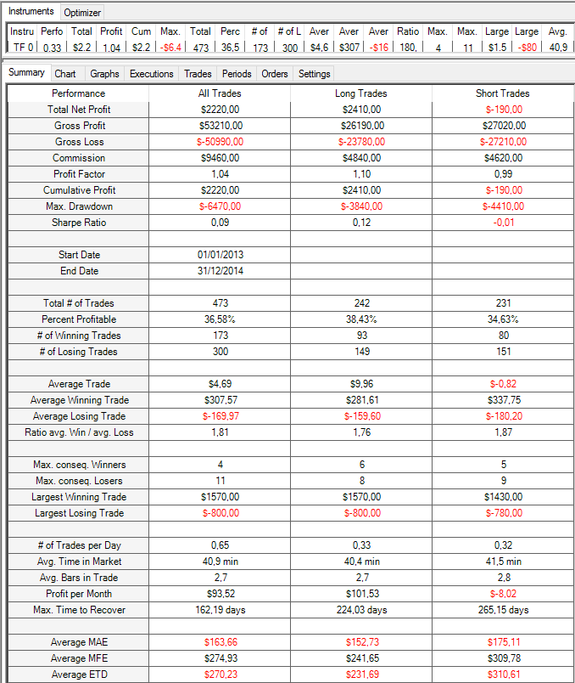
TF 03-16 | 0.49 | 216 | 2005-01-01 | 2010-12-31 | 4430 | 1.0440007946 | -5970 | 997 | 0.38314944835 | 4.44332999 | -1160
TF 03-16 | 0.44 | 218 | 2005-01-01 | 2010-12-31 | 3980 | 1.0394254581 | -6200 | 996 | 0.3875502008 | 3.9959839357 | -1160
SQN
TF 03-16 | 0.42 | 220 | 2005-01-01 | 2010-12-31 | 3820 | 1.0377395772 | -6600 | 993 | 0.38167170191 | 3.8469284995 | -1160
TF 03-16 | 0.04 | 222 | 2005-01-01 | 2010-12-31 | 390 | 1.0037659328 | -9430 | 1002 | 0.37824351297 | 0.38922155689 | -1750
TF 03-16 | -0.01 | 224 | 2005-01-01 | 2010-12-31 | -60 | 0.99941078268 | -9290 | 995 | 0.37487437186 | -0.060301507537 | -1750
TF 03-16 | -0.27 | 226 | 2005-01-01 | 2010-12-31 | -2400 | 0.97663551402 | -8970 | 996 | 0.37048192771 | -2.4096385542 | -1750
TF 03-16 | -0.55 | 228 | 2005-01-01 | 2010-12-31 | -4930 | 0.95225644005 | -11790 | 996 | 0.36646586345 | -4.9497991968 | -1750
TF 03-16 | -0.49 | 230 | 2005-01-01 | 2010-12-31 | -4370 | 0.95736585366 | -12000 | 991 | 0.37134207871 | -4.4096871847 | -1750
TF 03-16 | -0.4 | 232 | 2005-01-01 | 2010-12-31 | -3530 | 0.96507371129 | -11420 | 978 | 0.37116564417 | -3.609406953 | -1750
TF 03-16 | -0.35 | 234 | 2005-01-01 | 2010-12-31 | -3120 | 0.96893358558 | -10710 | 973 | 0.3730729702 | -3.2065775951 | -1750
TF 03-16 | -0.37 | 236 | 2005-01-01 | 2010-12-31 | -3300 | 0.9671707123 | -10340 | 972 | 0.36934156379 | -3.3950617284 | -1750
TF 03-16 | -0.16 | 238 | 2005-01-01 | 2010-12-31 | -1370 | 0.98603465851 | -10980 | 967 | 0.36918304033 | -1.4167528438 | -1750
TF 03-16 | -0.18 | 240 | 2005-01-01 | 2010-12-31 | -1610 | 0.98349733497 | -11050 | 958 | 0.37265135699 | -1.6805845511 | -1750
TF 03-16 | -0.08 | 242 | 2005-01-01 | 2010-12-31 | -680 | 0.99298679868 | -10080 | 955 | 0.37382198953 | -0.71204188482 | -1750
TF 03-16 | -0.29 | 244 | 2005-01-01 | 2010-12-31 | -2520 | 0.97432239658 | -11790 | 957 | 0.37408568443 | -2.6332288401 | -1750
TF 03-16 | -0.28 | 246 | 2005-01-01 | 2010-12-31 | -2400 | 0.97521941146 | -10260 | 951 | 0.37749737119 | -2.523659306 | -1750
TF 03-16 | -0.21 | 248 | 2005-01-01 | 2010-12-31 | -1750 | 0.98187843015 | -9160 | 949 | 0.37723919916 | -1.8440463646 | -1750
TF 03-16 | -0.33 | 250 | 2005-01-01 | 2010-12-31 | -2820 | 0.97110655738 | -9800 | 951 | 0.37329127234 | -2.9652996845 | -1750
TF 03-16 | -0.42 | 252 | 2005-01-01 | 2010-12-31 | -3620 | 0.96301593788 | -10010 | 948 | 0.3723628692 | -3.8185654008 | -1750
TF 03-16 | -0.36 | 254 | 2005-01-01 | 2010-12-31 | -3130 | 0.96766528926 | -9100 | 944 | 0.3718220339 | -3.3156779661 | -1750
TF 03-16 | -0.67 | 256 | 2005-01-01 | 2010-12-31 | -5760 | 0.94100174127 | -10320 | 944 | 0.36334745763 | -6.1016949153 | -1750
TF 03-16 | -1.11 | 258 | 2005-01-01 | 2010-12-31 | -9270 | 0.90579268293 | -11490 | 942 | 0.36093418259 | -9.8407643312 | -1750
TF 03-16 | -1.29 | 260 | 2005-01-01 | 2010-12-31 | -10920 | 0.89117002193 | -12040 | 951 | 0.35751840168 | -11.482649842 | -1750
TF 03-16 | -1.34 | 262 | 2005-01-01 | 2010-12-31 | -11240 | 0.88743114672 | -13120 | 947 | 0.35691657867 | -11.86906019 | -1750
TF 03-16 | -1.47 | 264 | 2005-01-01 | 2010-12-31 | -12220 | 0.87701288245 | -12970 | 942 | 0.35562632696 | -12.972399151 | -1750
TF 03-16 | -1.48 | 266 | 2005-01-01 | 2010-12-31 | -12210 | 0.87588940842 | -12790 | 934 | 0.35438972163 | -13.072805139 | -1750
TF 03-16 | -1.47 | 268 | 2005-01-01 | 2010-12-31 | -12040 | 0.8758890836 | -12540 | 931 | 0.35767991407 | -12.932330827 | -1750
TF 03-16 | -1.31 | 270 | 2005-01-01 | 2010-12-31 | -10680 | 0.88789755432 | -11050 | 924 | 0.35714285714 | -11.558441558 | -1750
TF 03-16 | -1.5 | 272 | 2005-01-01 | 2010-12-31 | -12240 | 0.87203345531 | -12950 | 912 | 0.35526315789 | -13.421052632 | -1750
TF 03-16 | -1.48 | 274 | 2005-01-01 | 2010-12-31 | -12070 | 0.87320096649 | -12730 | 909 | 0.35313531353 | -13.278327833 | -1750
TF 03-16 | -1.48 | 276 | 2005-01-01 | 2010-12-31 | -12070 | 0.87346682042 | -13110 | 907 | 0.34950385888 | -13.307607497 | -1750
TF 03-16 | -1.48 | 278 | 2005-01-01 | 2010-12-31 | -12100 | 0.87337798242 | -13250 | 907 | 0.34619625138 | -13.340683572 | -1750
TF 03-16 | -1.64 | 280 | 2005-01-01 | 2010-12-31 | -13310 | 0.86014500368 | -14560 | 907 | 0.34399117971 | -14.674751929 | -1750
TF 03-16 | -1.53 | 282 | 2005-01-01 | 2010-12-31 | -12340 | 0.86852759429 | -13740 | 901 | 0.34850166482 | -13.695893452 | -1750
TF 03-16 | -1.35 | 284 | 2005-01-01 | 2010-12-31 | -10580 | 0.88432101465 | -12300 | 890 | 0.35280898876 | -11.887640449 | -950
TF 03-16 | -1.43 | 286 | 2005-01-01 | 2010-12-31 | -11180 | 0.87780085255 | -12900 | 884 | 0.35633484163 | -12.647058824 | -950
TF 03-16 | -1.42 | 288 | 2005-01-01 | 2010-12-31 | -11060 | 0.87803264226 | -13150 | 878 | 0.35535307517 | -12.596810934 | -950
TF 03-16 | -1.19 | 290 | 2005-01-01 | 2010-12-31 | -9180 | 0.89530109489 | -11340 | 866 | 0.35912240185 | -10.600461894 | -950
TF 03-16 | -1.48 | 292 | 2005-01-01 | 2010-12-31 | -11170 | 0.87193304288 | -12830 | 863 | 0.36152954809 | -12.943221321 | -950
TF 03-16 | -1.43 | 294 | 2005-01-01 | 2010-12-31 | -10740 | 0.87552155772 | -12760 | 856 | 0.36331775701 | -12.546728972 | -950
TF 03-16 | -1.45 | 296 | 2005-01-01 | 2010-12-31 | -10880 | 0.87342950209 | -13060 | 851 | 0.36780258519 | -12.784958872 | -950
TF 03-16 | -1.31 | 298 | 2005-01-01 | 2010-12-31 | -9850 | 0.8848222638 | -11890 | 847 | 0.36717827627 | -11.629279811 | -950
TF 03-16 | -1.42 | 300 | 2005-01-01 | 2010-12-31 | -10690 | 0.87548048923 | -12810 | 844 | 0.3672985782 | -12.665876777 | -950

2.MS1 Filtro Direccional
EVALUACIÓN DEL FILTRO 1.
PASOS REALIZADOS:
1- Evaluación del potencial del filtro dejando los parámetros de la lógica fijos. (P1:110)
2- Selección de los parámetros de referencia del filtro en el Training Period.
3- Aplicación de la lógica de la estrategia + el filtro sobre el Training Period, Test Period y Validation Period.
Nombre del Sistema: |  | SIM51
Activo |  | TF
Time Frame |  | 12'
Plantilla utilizada: |  | 15:30 h a 22:00 h
Comisiones y deslizamientos: |  | 20 $ round turn
CONCLUSIONES:
Se observa que el SQN mejora en todas las combinaciones de parámetros respecto a los resultados de la lógica sin filtros. Dichos resultados evidencian el potencial del filtro. Por ello, seleccionamos unos parámetros de referencia e incluimos el filtro en la lógica.
Periodos
 | Training | Ene-2005 / Dic-2010
 | Test | Ene-2011 / Dic-2012
 | Validation | Ene-2013 / Dic-2014

A continuación se estudia la incorporación de un nuevo filtro direccional. Dicho filtro tiene por objeto actuar como confirmación de tendencia y únicamente consta de un parámetro (P2).
Optimizamos los parámetros del filtro sobre el Training Period |  |  |  |  |  |  |  |  |  |  |  |  | SELECCIÓN DE PARÁMETROS DE REFERENCIA SOBRE EL TRAINING PERIOD | RESULTADOS DE LA LÓGICA + FILTRO SOBRE EL TRAINING PERIOD (Se utilizan los parámetros de referencia de la lógica y del filtro: P1: 110, P2:20)

MS1. Periodo Filtro Direccional
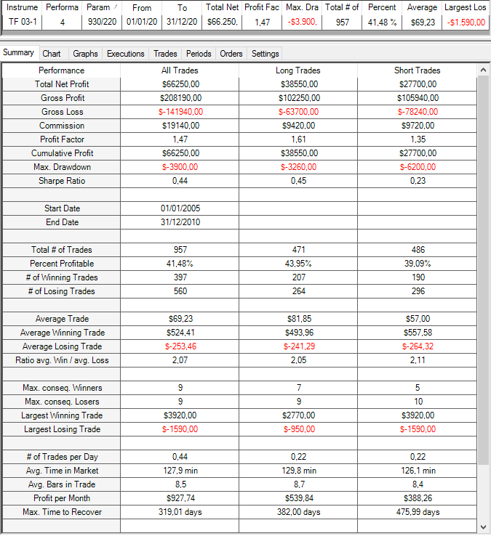
Instrument | Performance | P1 | P2 | From | To | Total Net Profit | Profit Factor | Max. Drawdown | Total # of Trades | Percent Profitable | Average Trade | Largest Losing Trade
TF 03-16 | 2.97 | 110 | 8 | 2005-01-01 | 2010-12-31 | 40650 | 1.2920468424 | -6680 | 1102 | 0.40471869328 | 36.887477314 | -1270
TF 03-16 | 3.45 | 110 | 10 | 2005-01-01 | 2010-12-31 | 50140 | 1.3599942562 | -6640 | 1051 | 0.40627973359 | 47.706945766 | -1590
SQN
TF 03-16 | 3.52 | 110 | 12 | 2005-01-01 | 2010-12-31 | 52610 | 1.3749287343 | -6520 | 1024 | 0.40625 | 51.376953125 | -1590
TF 03-16 | 3.73 | 110 | 14 | 2005-01-01 | 2010-12-31 | 58410 | 1.4189799871 | -5540 | 994 | 0.40342052314 | 58.762575453 | -1590
TF 03-16 | 3.95 | 110 | 16 | 2005-01-01 | 2010-12-31 | 63040 | 1.4521913779 | -4960 | 972 | 0.41049382716 | 64.855967078 | -1590
TF 03-16 | 4.22 | 110 | 18 | 2005-01-01 | 2010-12-31 | 69720 | 1.496369073 | -4010 | 969 | 0.41382868937 | 71.950464396 | -1590
TF 03-16 | 4 | 110 | 20 | 2005-01-01 | 2010-12-31 | 66250 | 1.4667465126 | -3900 | 957 | 0.41483803553 | 69.226750261 | -1590
TF 03-16 | 3.77 | 110 | 22 | 2005-01-01 | 2010-12-31 | 62690 | 1.4311850884 | -4100 | 949 | 0.41306638567 | 66.059009484 | -1590
TF 03-16 | 3.5 | 110 | 24 | 2005-01-01 | 2010-12-31 | 57980 | 1.3953631094 | -5030 | 937 | 0.40768409819 | 61.878335112 | -1590
TF 03-16 | 3.35 | 110 | 26 | 2005-01-01 | 2010-12-31 | 55440 | 1.3737612081 | -5660 | 938 | 0.40405117271 | 59.104477612 | -1590
TF 03-16 | 3.38 | 110 | 28 | 2005-01-01 | 2010-12-31 | 55910 | 1.3784350887 | -5800 | 930 | 0.40752688172 | 60.11827957 | -1590
TF 03-16 | 3.37 | 110 | 30 | 2005-01-01 | 2010-12-31 | 56290 | 1.3807752148 | -4660 | 922 | 0.40347071584 | 61.052060738 | -1590
TF 03-16 | 3.45 | 110 | 32 | 2005-01-01 | 2010-12-31 | 58050 | 1.3901471873 | -4110 | 925 | 0.40648648649 | 62.756756757 | -1590
TF 03-16 | 3.48 | 110 | 34 | 2005-01-01 | 2010-12-31 | 58750 | 1.3936084684 | -4240 | 921 | 0.40608034745 | 63.789359392 | -1590
TF 03-16 | 3.51 | 110 | 36 | 2005-01-01 | 2010-12-31 | 59420 | 1.3948435112 | -4540 | 926 | 0.4060475162 | 64.168466523 | -1590
TF 03-16 | 3.56 | 110 | 38 | 2005-01-01 | 2010-12-31 | 60190 | 1.4012666667 | -4960 | 925 | 0.40756756757 | 65.07027027 | -1590
TF 03-16 | 3.65 | 110 | 40 | 2005-01-01 | 2010-12-31 | 61890 | 1.4111745947 | -4960 | 930 | 0.40967741935 | 66.548387097 | -1270
Selección de parámetros: Seleccionamos el parámetro 20. Dicho parámetro está situado dentro de la zona robusta pero no está situado en un pico.
Cualquier otro parámetro situado alrededor del pico podría haber ser seleccionado como parámetro de referencia.
TF 03-16 | 3.61 | 110 | 42 | 2005-01-01 | 2010-12-31 | 61220 | 1.4041724434 | -4960 | 933 | 0.40943193998 | 65.616291533 | -1270
TF 03-16 | 3.6 | 110 | 44 | 2005-01-01 | 2010-12-31 | 61310 | 1.4023493897 | -5590 | 936 | 0.41239316239 | 65.502136752 | -1270
TF 03-16 | 3.66 | 110 | 46 | 2005-01-01 | 2010-12-31 | 62360 | 1.4088912202 | -5700 | 940 | 0.41170212766 | 66.340425532 | -1110
TF 03-16 | 3.58 | 110 | 48 | 2005-01-01 | 2010-12-31 | 61150 | 1.3958953774 | -5700 | 951 | 0.40904311251 | 64.300736067 | -1110
TF 03-16 | 3.56 | 110 | 50 | 2005-01-01 | 2010-12-31 | 60760 | 1.3925825418 | -5560 | 957 | 0.40647857889 | 63.490073145 | -1110

 |  |  |  |  |  |  |  |  |  |  |  |  |  | RESULTADOS DE LA LÓGICA + FILTRO SOBRE EL TEST PERIOD (Se utilizan los parámetros de referencia de la lógica y del filtro: P1: 110, P2:20)

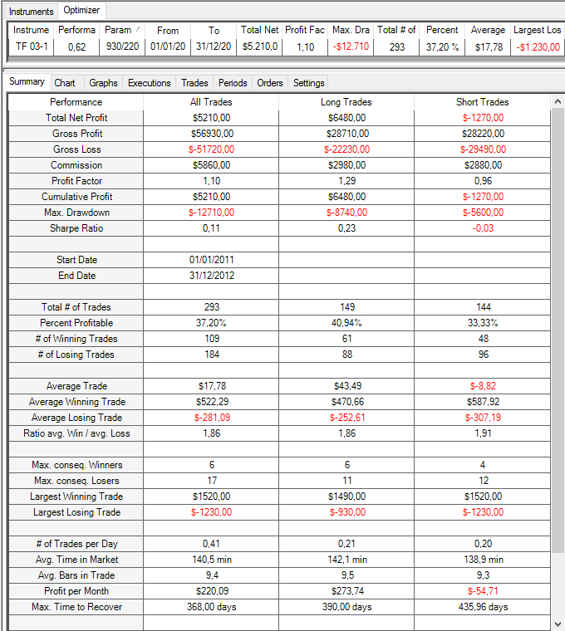

SQN

 |  |  |  |  |  |  |  |  |  |  |  |  |  | RESULTADOS DE LA LÓGICA + FILTRO SOBRE EL VALIDATION PERIOD (Se utilizan los parámetros de referencia de la lógica y del filtro: P1: 110, P2:20)

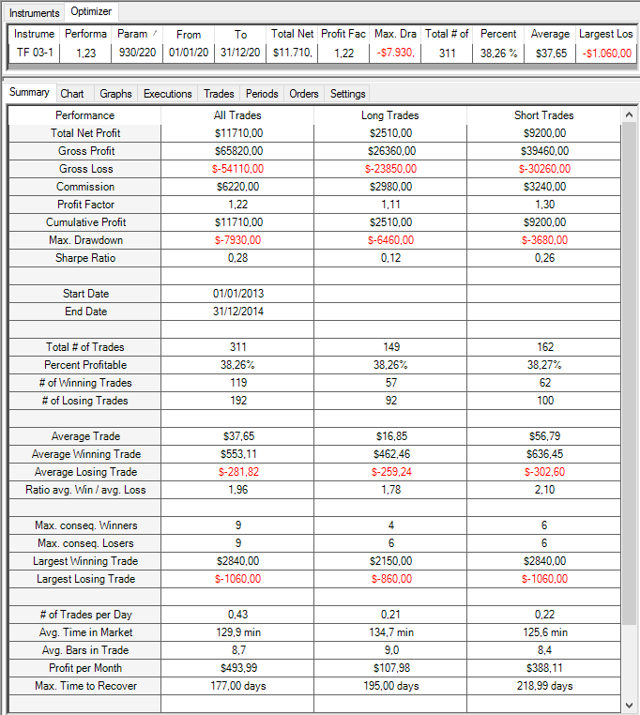

SQN

3.MS2 Fuerza Direccional
EVALUACIÓN DEL FILTRO 2.
PASOS REALIZADOS:
1- Evaluación del potencial del filtro dejando los parámetros de la lógica fijos (P1:110).
2- Selección de los parámetros de referencia del filtro en el Training Period.
3- Aplicación de la lógica de la estrategia + el filtro sobre el Training Period, Test Period y Validation Period.
Nombre del Sistema: |  | SIM51
Activo |  | TF
Time Frame |  | 12'
Plantilla utilizada: |  | 15:30 h a 22:00 h
Comisiones y deslizamientos: |  | 20 $ round turn
CONCLUSIONES:
Se observa que con la inclusión de este filtro el SQN mejora en un determinado rango de parámetros respecto a los resultados de la lógica sin filtro. Por esta razón, añadimos el filtro a la lógica de la estrategia.
Periodos
 | Training | Ene-2005 / Dic-2010
 | Test | Ene-2011 / Dic-2012
 | Validation | Ene-2013 / Dic-2014

Aquí se analiza la incorporación de un filtro que obligue a abrir posiciones únicamente cuando la tendencia sea fuerte.
A continuación se optimizan los parámetros del filtro sobre el Training Period. El filtro consta de 2 parámetros (P3 y P4) |  |  |  |  |  |  |  |  |  |  |  |  |  |  |  |  |  |  |  |  |  |  |  |  |  |  |  |  |  |  |  |  |  |  | RESULTADOS DE LA LÓGICA + FILTRO SOBRE EL TRAINING PERIOD (Se utilizan los parámetros de referencia de la lógica y del filtro: P1: 110, P3:75, P4:4)

Mapa 3D. Optimización P2 y P3
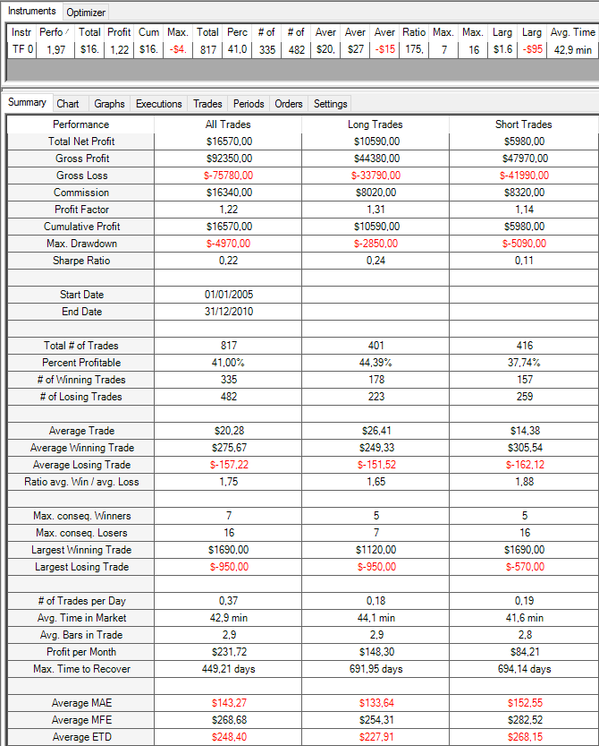
SQN
Instrument | Performance | P1 | P3 | P 4 | From | To | Total Net Profit | Profit Factor | Max. Drawdown | Total # of Trades | Percent Profitable | Average Trade | Largest Losing Trade
TF 03-16 | 0 | 110 | 10 | 0 | 2005-01-01 | 2010-12-31 | 0 | 1 | 0 | 0 | 0 | 0 | 0
TF 03-16 | 0 | 110 | 10 | 0.5 | 2005-01-01 | 2010-12-31 | 0 | 1 | 0 | 0 | 0 | 0 | 0
TF 03-16 | 0 | 110 | 10 | 1 | 2005-01-01 | 2010-12-31 | 0 | 1 | 0 | 0 | 0 | 0 | 0
TF 03-16 | 0 | 110 | 10 | 1.5 | 2005-01-01 | 2010-12-31 | 0 | 1 | 0 | 0 | 0 | 0 | 0
TF 03-16 | 0.03 | 110 | 10 | 2 | 2005-01-01 | 2010-12-31 | 10 | 1.04 | -230 | 4 | 0.5 | 2.5 | -160
TF 03-16 | 0.55 | 110 | 10 | 2.5 | 2005-01-01 | 2010-12-31 | 900 | 1.4787234043 | -1010 | 23 | 0.39130434783 | 39.130434783 | -340
TF 03-16 | 2 | 110 | 10 | 3 | 2005-01-01 | 2010-12-31 | 6060 | 2.0033112583 | -900 | 84 | 0.40476190476 | 72.142857143 | -460
TF 03-16 | 2.08 | 110 | 10 | 3.5 | 2005-01-01 | 2010-12-31 | 8160 | 1.6031042129 | -1790 | 168 | 0.42261904762 | 48.571428571 | -570
TF 03-16 | 0.9 | 110 | 10 | 4 | 2005-01-01 | 2010-12-31 | 4680 | 1.162443596 | -3640 | 295 | 0.38983050847 | 15.86440678 | -950
TF 03-16 | 1.99 | 110 | 10 | 4.5 | 2005-01-01 | 2010-12-31 | 13750 | 1.3048104633 | -3560 | 466 | 0.41201716738 | 29.506437768 | -1110
TF 03-16 | 1.53 | 110 | 10 | 5 | 2005-01-01 | 2010-12-31 | 11990 | 1.1916253796 | -4140 | 623 | 0.40128410915 | 19.245585875 | -1110
TF 03-16 | 1.7 | 110 | 10 | 5.5 | 2005-01-01 | 2010-12-31 | 14540 | 1.1905136268 | -5010 | 782 | 0.40920716113 | 18.593350384 | -1110
TF 03-16 | 1.52 | 110 | 10 | 6 | 2005-01-01 | 2010-12-31 | 13720 | 1.1517363415 | -7320 | 933 | 0.40085744909 | 14.705251876 | -1110
TF 03-16 | 1.3 | 110 | 10 | 6.5 | 2005-01-01 | 2010-12-31 | 12530 | 1.1205619167 | -9300 | 1063 | 0.38946378175 | 11.787394167 | -1110
TF 03-16 | 1.65 | 110 | 10 | 7 | 2005-01-01 | 2010-12-31 | 17300 | 1.1506181438 | -9330 | 1172 | 0.38907849829 | 14.76109215 | -1110
TF 03-16 | 1.77 | 110 | 10 | 7.5 | 2005-01-01 | 2010-12-31 | 18960 | 1.1565260464 | -9260 | 1244 | 0.39308681672 | 15.241157556 | -1110
TF 03-16 | 1.86 | 110 | 10 | 8 | 2005-01-01 | 2010-12-31 | 20180 | 1.1598669096 | -9190 | 1305 | 0.39310344828 | 15.463601533 | -1110
TF 03-16 | 1.72 | 110 | 10 | 8.5 | 2005-01-01 | 2010-12-31 | 19150 | 1.1452738583 | -8390 | 1341 | 0.39299030574 | 14.28038777 | -1110
TF 03-16 | 1.76 | 110 | 10 | 9 | 2005-01-01 | 2010-12-31 | 19640 | 1.1465452917 | -9120 | 1368 | 0.39400584795 | 14.356725146 | -1110
TF 03-16 | 1.85 | 110 | 10 | 9.5 | 2005-01-01 | 2010-12-31 | 20930 | 1.1540669856 | -9740 | 1388 | 0.39409221902 | 15.07925072 | -1110
TF 03-16 | 1.79 | 110 | 10 | 10 | 2005-01-01 | 2010-12-31 | 20280 | 1.1480400029 | -9740 | 1394 | 0.3931133429 | 14.548063128 | -1110
TF 03-16 | 0 | 110 | 100 | 0 | 2005-01-01 | 2010-12-31 | 0 | 1 | 0 | 0 | 0 | 0 | 0
TF 03-16 | 0 | 110 | 100 | 0.5 | 2005-01-01 | 2010-12-31 | 0 | 1 | 0 | 0 | 0 | 0 | 0
TF 03-16 | 0 | 110 | 100 | 1 | 2005-01-01 | 2010-12-31 | 0 | 1 | 0 | 0 | 0 | 0 | 0
TF 03-16 | 1.06 | 110 | 100 | 1.5 | 2005-01-01 | 2010-12-31 | 1170 | 4.25 | -340 | 8 | 0.625 | 146.25 | -160
TF 03-16 | -0.09 | 110 | 100 | 2 | 2005-01-01 | 2010-12-31 | -160 | 0.95918367347 | -1170 | 44 | 0.34090909091 | -3.6363636364 | -520
TF 03-16 | 1.08 | 110 | 100 | 2.5 | 2005-01-01 | 2010-12-31 | 4290 | 1.2630288167 | -3030 | 195 | 0.38974358974 | 22 | -570
TF 03-16 | 1.85 | 110 | 100 | 3 | 2005-01-01 | 2010-12-31 | 11320 | 1.3097974822 | -3180 | 414 | 0.40579710145 | 27.342995169 | -610
Selección de parámetros: Seleccionamos como parámetros de referencia P3: 75 y P4: 4. Esta combinación de parámetros, y todas las combinaciones de parámetros situados alrededor, obtienen resultados mejores que los resultados de la lógica sin incluir el filtro.
TF 03-16 | 2.45 | 110 | 100 | 3.5 | 2005-01-01 | 2010-12-31 | 18770 | 1.3256419153 | -3890 | 650 | 0.41846153846 | 28.876923077 | -950
TF 03-16 | 1.77 | 110 | 100 | 4 | 2005-01-01 | 2010-12-31 | 15410 | 1.1901060943 | -5130 | 865 | 0.40578034682 | 17.815028902 | -950
TF 03-16 | 1.97 | 110 | 100 | 4.5 | 2005-01-01 | 2010-12-31 | 19020 | 1.1901049475 | -6090 | 1044 | 0.40325670498 | 18.218390805 | -1110
TF 03-16 | 1.88 | 110 | 100 | 5 | 2005-01-01 | 2010-12-31 | 19470 | 1.1695402299 | -7590 | 1186 | 0.40050590219 | 16.416526138 | -1110
TF 03-16 | 1.93 | 110 | 100 | 5.5 | 2005-01-01 | 2010-12-31 | 20680 | 1.1667472988 | -8130 | 1285 | 0.39610894942 | 16.093385214 | -1110
TF 03-16 | 1.72 | 110 | 100 | 6 | 2005-01-01 | 2010-12-31 | 18770 | 1.142661701 | -9370 | 1348 | 0.39243323442 | 13.924332344 | -1110 | Suma de Performance | Rótulos de columna
TF 03-16 | 1.73 | 110 | 100 | 6.5 | 2005-01-01 | 2010-12-31 | 19060 | 1.1420903534 | -9950 | 1372 | 0.39358600583 | 13.89212828 | -1110 | Rótulos de fila | 10 | 15 | 20 | 25 | 30 | 35 | 40 | 45 | 50 | 55 | 60 | 65 | 70 | 75 | 80 | 85 | 90 | 95 | 100 | Total general
TF 03-16 | 1.88 | 110 | 100 | 7 | 2005-01-01 | 2010-12-31 | 21110 | 1.1570450826 | -9980 | 1377 | 0.39360929557 | 15.330428468 | -1110 | 0 | 0 | 0 | 0 | 0 | 0 | 0 | 0 | 0 | 0 | 0 | 0 | 0 | 0 | 0 | 0 | 0 | 0 | 0 | 0 | 0
TF 03-16 | 1.87 | 110 | 100 | 7.5 | 2005-01-01 | 2010-12-31 | 21050 | 1.1553161662 | -9960 | 1387 | 0.3936553713 | 15.176640231 | -1110 | 0.5 | 0 | 0 | 0 | 0 | 0 | 0 | 0 | 0 | 0 | 0 | 0 | 0 | 0 | 0 | 0 | 0 | 0 | 0 | 0 | 0
TF 03-16 | 1.8 | 110 | 100 | 8 | 2005-01-01 | 2010-12-31 | 20330 | 1.1484483388 | -9960 | 1393 | 0.39339554917 | 14.594400574 | -1110 | 1 | 0 | 0 | 0 | 0 | 0 | 0 | 0 | 0 | 0 | 0 | 0 | 0 | 0 | 0 | 0 | 0 | 0 | 0 | 0 | 0
TF 03-16 | 1.82 | 110 | 100 | 8.5 | 2005-01-01 | 2010-12-31 | 20620 | 1.1505219359 | -9740 | 1396 | 0.39398280802 | 14.770773639 | -1110 | 1.5 | 0 | 0 | 0 | 0 | 0 | 0 | -1.59 | 0.95 | 1.06 | 1.06 | 1.06 | 1.06 | 1.06 | 1.06 | 1.06 | 1.06 | 1.06 | 1.06 | 1.06 | 11.02
TF 03-16 | 1.82 | 110 | 100 | 9 | 2005-01-01 | 2010-12-31 | 20620 | 1.1505219359 | -9740 | 1396 | 0.39398280802 | 14.770773639 | -1110 | 2 | 0.03 | -0.73 | -0.48 | -1.38 | -1.6 | -1.58 | -1.68 | -0.67 | -0.49 | -0.44 | -0.44 | -0.64 | -0.45 | -0.45 | -0.45 | -0.08 | -0.08 | -0.08 | -0.09 | -11.78
TF 03-16 | 1.82 | 110 | 100 | 9.5 | 2005-01-01 | 2010-12-31 | 20620 | 1.1505219359 | -9740 | 1396 | 0.39398280802 | 14.770773639 | -1110 | 2.5 | 0.55 | 0.77 | 0.64 | 0.44 | -0.39 | -0.38 | -0.09 | -0.42 | -0.49 | 0.1 | 0.43 | 0.91 | 0.82 | 0.73 | 0.76 | 0.98 | 0.97 | 0.97 | 1.08 | 8.38
TF 03-16 | 1.82 | 110 | 100 | 10 | 2005-01-01 | 2010-12-31 | 20620 | 1.1505219359 | -9740 | 1396 | 0.39398280802 | 14.770773639 | -1110 | 3 | 2 | 1.85 | 1.52 | 1.21 | 0.58 | 0.35 | 0.75 | 0.42 | 1.15 | 1.34 | 1.43 | 1.23 | 1.55 | 1.69 | 1.7 | 2.02 | 1.97 | 2.16 | 1.85 | 26.77
TF 03-16 | 0 | 110 | 15 | 0 | 2005-01-01 | 2010-12-31 | 0 | 1 | 0 | 0 | 0 | 0 | 0 | 3.5 | 2.08 | 1.64 | 1.84 | 1.98 | 1.9 | 1.86 | 1.91 | 2.05 | 2.11 | 2.25 | 2.3 | 2.25 | 2.63 | 2.54 | 2.55 | 2.67 | 2.68 | 2.59 | 2.45 | 42.28
TF 03-16 | 0 | 110 | 15 | 0.5 | 2005-01-01 | 2010-12-31 | 0 | 1 | 0 | 0 | 0 | 0 | 0 | 4 | 0.9 | 1.42 | 1.25 | 1.67 | 1.74 | 1.88 | 1.96 | 1.98 | 2.07 | 2.15 | 2.1 | 1.95 | 2.02 | 1.97 | 1.96 | 1.83 | 1.73 | 1.89 | 1.77 | 34.24
TF 03-16 | 0 | 110 | 15 | 1 | 2005-01-01 | 2010-12-31 | 0 | 1 | 0 | 0 | 0 | 0 | 0 | 4.5 | 1.99 | 2.04 | 1.62 | 1.77 | 1.59 | 1.71 | 1.97 | 1.95 | 1.91 | 1.91 | 1.87 | 1.96 | 2 | 1.96 | 1.83 | 1.82 | 1.89 | 2.01 | 1.97 | 35.77 | RESULTADOS DE LA LÓGICA + FILTRO SOBRE EL TEST PERIOD (Se utilizan los parámetros de referencia de la lógica y del filtro: P1: 110, P3:75, P4:4)
TF 03-16 | 0 | 110 | 15 | 1.5 | 2005-01-01 | 2010-12-31 | 0 | 1 | 0 | 0 | 0 | 0 | 0 | 5 | 1.53 | 2.12 | 2.48 | 2.45 | 2.05 | 2.09 | 1.94 | 2.09 | 2.05 | 1.99 | 1.99 | 1.93 | 2.08 | 2 | 1.91 | 1.78 | 1.83 | 1.91 | 1.88 | 38.1
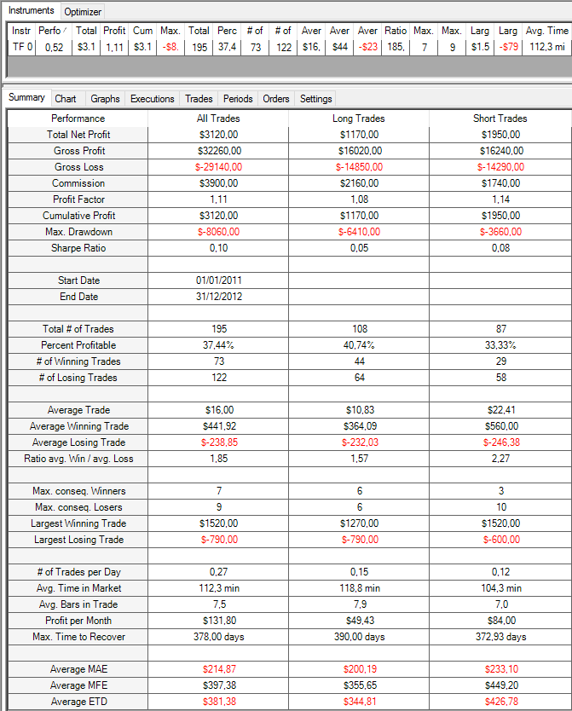
TF 03-16 | -0.73 | 110 | 15 | 2 | 2005-01-01 | 2010-12-31 | -470 | 0.55660377358 | -790 | 11 | 0.45454545455 | -42.727272727 | -520 | 5.5 | 1.7 | 1.68 | 1.98 | 2.33 | 2.07 | 1.97 | 1.82 | 2 | 2.02 | 1.88 | 1.99 | 1.92 | 1.92 | 1.76 | 1.77 | 1.82 | 1.88 | 1.89 | 1.93 | 36.33
TF 03-16 | 0.77 | 110 | 15 | 2.5 | 2005-01-01 | 2010-12-31 | 1450 | 1.4817275748 | -790 | 41 | 0.48780487805 | 35.365853659 | -520 | 6 | 1.52 | 1.55 | 1.55 | 1.6 | 1.62 | 1.65 | 1.66 | 1.69 | 1.74 | 1.68 | 1.75 | 1.83 | 1.85 | 1.8 | 1.78 | 1.73 | 1.75 | 1.77 | 1.72 | 32.24
SQN
TF 03-16 | 1.85 | 110 | 15 | 3 | 2005-01-01 | 2010-12-31 | 6070 | 1.7243436754 | -1130 | 114 | 0.43859649123 | 53.245614035 | -520 | 6.5 | 1.3 | 1.26 | 1.23 | 1.53 | 1.59 | 1.61 | 1.56 | 1.62 | 1.66 | 1.65 | 1.73 | 1.75 | 1.75 | 1.79 | 1.84 | 1.84 | 1.81 | 1.8 | 1.73 | 31.05
TF 03-16 | 1.64 | 110 | 15 | 3.5 | 2005-01-01 | 2010-12-31 | 7500 | 1.3581661891 | -2440 | 238 | 0.44117647059 | 31.512605042 | -610 | 7 | 1.65 | 1.68 | 1.61 | 1.86 | 1.84 | 2.04 | 1.99 | 2.05 | 1.98 | 1.98 | 1.98 | 1.91 | 1.9 | 1.9 | 1.9 | 1.89 | 1.89 | 1.88 | 1.88 | 35.81
TF 03-16 | 1.42 | 110 | 15 | 4 | 2005-01-01 | 2010-12-31 | 8740 | 1.2195979899 | -3760 | 427 | 0.4168618267 | 20.468384075 | -950 | 7.5 | 1.77 | 1.66 | 1.67 | 1.9 | 1.86 | 1.87 | 1.82 | 1.81 | 1.85 | 1.87 | 1.87 | 1.87 | 1.88 | 1.88 | 1.89 | 1.88 | 1.88 | 1.87 | 1.87 | 34.97
TF 03-16 | 2.04 | 110 | 15 | 4.5 | 2005-01-01 | 2010-12-31 | 15840 | 1.2663975782 | -4210 | 619 | 0.42164781906 | 25.589660743 | -1110 | 8 | 1.86 | 1.77 | 1.81 | 1.82 | 1.74 | 1.81 | 1.81 | 1.81 | 1.85 | 1.85 | 1.85 | 1.85 | 1.85 | 1.85 | 1.85 | 1.8 | 1.8 | 1.8 | 1.8 | 34.58
TF 03-16 | 2.12 | 110 | 15 | 5 | 2005-01-01 | 2010-12-31 | 18190 | 1.2413106925 | -4050 | 790 | 0.41898734177 | 23.025316456 | -1110 | 8.5 | 1.72 | 1.75 | 1.64 | 1.71 | 1.73 | 1.75 | 1.75 | 1.78 | 1.8 | 1.8 | 1.8 | 1.8 | 1.8 | 1.8 | 1.8 | 1.8 | 1.82 | 1.82 | 1.82 | 33.69
TF 03-16 | 1.68 | 110 | 15 | 5.5 | 2005-01-01 | 2010-12-31 | 15380 | 1.1684187473 | -5990 | 950 | 0.40421052632 | 16.189473684 | -1110 | 9 | 1.76 | 1.73 | 1.79 | 1.78 | 1.75 | 1.75 | 1.75 | 1.78 | 1.8 | 1.8 | 1.8 | 1.8 | 1.8 | 1.8 | 1.8 | 1.8 | 1.82 | 1.82 | 1.82 | 33.95
TF 03-16 | 1.55 | 110 | 15 | 6 | 2005-01-01 | 2010-12-31 | 15000 | 1.1445365196 | -6900 | 1071 | 0.39775910364 | 14.005602241 | -1110 | 9.5 | 1.85 | 1.78 | 1.82 | 1.8 | 1.82 | 1.82 | 1.82 | 1.82 | 1.82 | 1.82 | 1.82 | 1.82 | 1.82 | 1.82 | 1.82 | 1.82 | 1.82 | 1.82 | 1.82 | 34.55
TF 03-16 | 1.26 | 110 | 15 | 6.5 | 2005-01-01 | 2010-12-31 | 12790 | 1.1103537532 | -9140 | 1182 | 0.38663282572 | 10.820642978 | -1110 | 10 | 1.79 | 1.79 | 1.8 | 1.82 | 1.82 | 1.82 | 1.82 | 1.82 | 1.82 | 1.82 | 1.82 | 1.82 | 1.82 | 1.82 | 1.82 | 1.82 | 1.82 | 1.82 | 1.82 | 34.5
TF 03-16 | 1.68 | 110 | 15 | 7 | 2005-01-01 | 2010-12-31 | 18060 | 1.1473203361 | -8710 | 1253 | 0.39106145251 | 14.413407821 | -1110 | Total general | 26 | 25.76 | 25.77 | 26.29 | 23.71 | 24.02 | 22.97 | 26.53 | 27.71 | 28.51 | 29.15 | 29.02 | 30.1 | 29.72 | 29.59 | 30.28 | 30.34 | 30.8 | 30.18 | 526.45
TF 03-16 | 1.66 | 110 | 15 | 7.5 | 2005-01-01 | 2010-12-31 | 18110 | 1.1410875662 | -9600 | 1311 | 0.39054157132 | 13.813882532 | -1110
TF 03-16 | 1.77 | 110 | 15 | 8 | 2005-01-01 | 2010-12-31 | 19660 | 1.1490636136 | -9470 | 1349 | 0.39288361749 | 14.57375834 | -1110
TF 03-16 | 1.75 | 110 | 15 | 8.5 | 2005-01-01 | 2010-12-31 | 19580 | 1.1459451401 | -9540 | 1368 | 0.3932748538 | 14.312865497 | -1110
TF 03-16 | 1.73 | 110 | 15 | 9 | 2005-01-01 | 2010-12-31 | 19480 | 1.1432774345 | -10100 | 1383 | 0.39262472885 | 14.085321764 | -1110
TF 03-16 | 1.78 | 110 | 15 | 9.5 | 2005-01-01 | 2010-12-31 | 20080 | 1.1468910022 | -9740 | 1391 | 0.39324227175 | 14.4356578 | -1110
TF 03-16 | 1.79 | 110 | 15 | 10 | 2005-01-01 | 2010-12-31 | 20280 | 1.1480400029 | -9740 | 1394 | 0.3931133429 | 14.548063128 | -1110
TF 03-16 | 0 | 110 | 20 | 0 | 2005-01-01 | 2010-12-31 | 0 | 1 | 0 | 0 | 0 | 0 | 0
TF 03-16 | 0 | 110 | 20 | 0.5 | 2005-01-01 | 2010-12-31 | 0 | 1 | 0 | 0 | 0 | 0 | 0
TF 03-16 | 0 | 110 | 20 | 1 | 2005-01-01 | 2010-12-31 | 0 | 1 | 0 | 0 | 0 | 0 | 0
TF 03-16 | 0 | 110 | 20 | 1.5 | 2005-01-01 | 2010-12-31 | 0 | 1 | 0 | 0 | 0 | 0 | 0
TF 03-16 | -0.48 | 110 | 20 | 2 | 2005-01-01 | 2010-12-31 | -380 | 0.72262773723 | -970 | 14 | 0.42857142857 | -27.142857143 | -520
TF 03-16 | 0.64 | 110 | 20 | 2.5 | 2005-01-01 | 2010-12-31 | 1360 | 1.2937365011 | -850 | 57 | 0.50877192982 | 23.859649123 | -520
TF 03-16 | 1.52 | 110 | 20 | 3 | 2005-01-01 | 2010-12-31 | 5730 | 1.4562101911 | -1740 | 155 | 0.42580645161 | 36.967741935 | -610
TF 03-16 | 1.84 | 110 | 20 | 3.5 | 2005-01-01 | 2010-12-31 | 9770 | 1.3463310883 | -2970 | 321 | 0.42367601246 | 30.436137072 | -610
TF 03-16 | 1.25 | 110 | 20 | 4 | 2005-01-01 | 2010-12-31 | 8620 | 1.1688540646 | -4240 | 528 | 0.41098484848 | 16.325757576 | -950
TF 03-16 | 1.62 | 110 | 20 | 4.5 | 2005-01-01 | 2010-12-31 | 13450 | 1.1880329931 | -4690 | 728 | 0.40796703297 | 18.475274725 | -1110
TF 03-16 | 2.48 | 110 | 20 | 5 | 2005-01-01 | 2010-12-31 | 22670 | 1.2711073906 | -3940 | 887 | 0.41488162345 | 25.558060879 | -1110
TF 03-16 | 1.98 | 110 | 20 | 5.5 | 2005-01-01 | 2010-12-31 | 19330 | 1.1949178179 | -6670 | 1029 | 0.39747327502 | 18.785228377 | -1110
TF 03-16 | 1.55 | 110 | 20 | 6 | 2005-01-01 | 2010-12-31 | 15780 | 1.1408425562 | -8310 | 1139 | 0.39244951712 | 13.854258121 | -1110
TF 03-16 | 1.23 | 110 | 20 | 6.5 | 2005-01-01 | 2010-12-31 | 12840 | 1.104543234 | -9430 | 1244 | 0.38424437299 | 10.321543408 | -1110
TF 03-16 | 1.61 | 110 | 20 | 7 | 2005-01-01 | 2010-12-31 | 17630 | 1.1377236153 | -9220 | 1305 | 0.39003831418 | 13.509578544 | -1110
TF 03-16 | 1.67 | 110 | 20 | 7.5 | 2005-01-01 | 2010-12-31 | 18490 | 1.1402883156 | -9960 | 1344 | 0.390625 | 13.757440476 | -1110
TF 03-16 | 1.81 | 110 | 20 | 8 | 2005-01-01 | 2010-12-31 | 20250 | 1.1511532433 | -9960 | 1370 | 0.39270072993 | 14.781021898 | -1110
TF 03-16 | 1.64 | 110 | 20 | 8.5 | 2005-01-01 | 2010-12-31 | 18460 | 1.1354464744 | -9960 | 1384 | 0.39234104046 | 13.338150289 | -1110
TF 03-16 | 1.79 | 110 | 20 | 9 | 2005-01-01 | 2010-12-31 | 20260 | 1.1484792964 | -9960 | 1389 | 0.39380849532 | 14.586033117 | -1110
TF 03-16 | 1.82 | 110 | 20 | 9.5 | 2005-01-01 | 2010-12-31 | 20610 | 1.1507681053 | -9740 | 1393 | 0.39411342426 | 14.795405599 | -1110
TF 03-16 | 1.8 | 110 | 20 | 10 | 2005-01-01 | 2010-12-31 | 20320 | 1.148331995 | -9740 | 1395 | 0.3935483871 | 14.566308244 | -1110
TF 03-16 | 0 | 110 | 25 | 0 | 2005-01-01 | 2010-12-31 | 0 | 1 | 0 | 0 | 0 | 0 | 0
TF 03-16 | 0 | 110 | 25 | 0.5 | 2005-01-01 | 2010-12-31 | 0 | 1 | 0 | 0 | 0 | 0 | 0
TF 03-16 | 0 | 110 | 25 | 1 | 2005-01-01 | 2010-12-31 | 0 | 1 | 0 | 0 | 0 | 0 | 0
TF 03-16 | 0 | 110 | 25 | 1.5 | 2005-01-01 | 2010-12-31 | 0 | 1 | 0 | 0 | 0 | 0 | 0
TF 03-16 | -1.38 | 110 | 25 | 2 | 2005-01-01 | 2010-12-31 | -1300 | 0.47368421053 | -1920 | 21 | 0.33333333333 | -61.904761905 | -520
TF 03-16 | 0.44 | 110 | 25 | 2.5 | 2005-01-01 | 2010-12-31 | 1010 | 1.161341853 | -950 | 73 | 0.45205479452 | 13.835616438 | -520
TF 03-16 | 1.21 | 110 | 25 | 3 | 2005-01-01 | 2010-12-31 | 4860 | 1.3064312736 | -3100 | 190 | 0.41052631579 | 25.578947368 | -610 |  |  |  |  |  |  |  |  |  |  |  |  |  |  |  |  |  |  |  |  |  | RESULTADOS DE LA LÓGICA + FILTRO SOBRE EL VALIDATION PERIOD (Se utilizan los parámetros de referencia de la lógica y del filtro: P1: 110, P3:75, P4:4)
TF 03-16 | 1.98 | 110 | 25 | 3.5 | 2005-01-01 | 2010-12-31 | 11420 | 1.3481707317 | -3290 | 372 | 0.43010752688 | 30.698924731 | -610
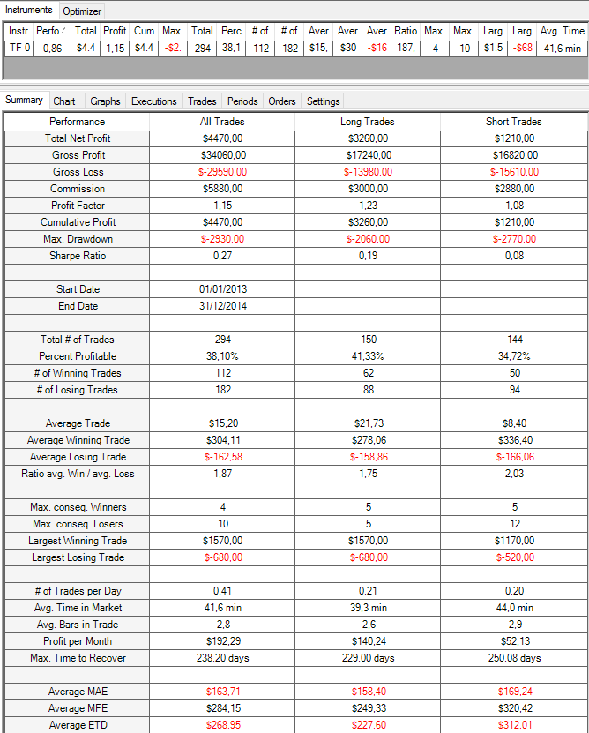
TF 03-16 | 1.67 | 110 | 25 | 4 | 2005-01-01 | 2010-12-31 | 12310 | 1.2203723595 | -4050 | 592 | 0.41047297297 | 20.793918919 | -950
TF 03-16 | 1.77 | 110 | 25 | 4.5 | 2005-01-01 | 2010-12-31 | 15370 | 1.1994290904 | -5460 | 789 | 0.40430925222 | 19.48035488 | -1110
SQN
TF 03-16 | 2.45 | 110 | 25 | 5 | 2005-01-01 | 2010-12-31 | 23060 | 1.2594509451 | -4400 | 941 | 0.41020191286 | 24.505844846 | -1110
TF 03-16 | 2.33 | 110 | 25 | 5.5 | 2005-01-01 | 2010-12-31 | 23310 | 1.2275922671 | -6320 | 1077 | 0.40204271123 | 21.643454039 | -1110
TF 03-16 | 1.6 | 110 | 25 | 6 | 2005-01-01 | 2010-12-31 | 16520 | 1.1424015171 | -7750 | 1178 | 0.39049235993 | 14.0237691 | -1110
TF 03-16 | 1.53 | 110 | 25 | 6.5 | 2005-01-01 | 2010-12-31 | 16340 | 1.1310765282 | -8580 | 1267 | 0.38674033149 | 12.896606156 | -1110
TF 03-16 | 1.86 | 110 | 25 | 7 | 2005-01-01 | 2010-12-31 | 20570 | 1.1593338497 | -8920 | 1322 | 0.39183055976 | 15.559757943 | -1110
TF 03-16 | 1.9 | 110 | 25 | 7.5 | 2005-01-01 | 2010-12-31 | 21290 | 1.1611169971 | -9990 | 1356 | 0.39306784661 | 15.700589971 | -1110
TF 03-16 | 1.82 | 110 | 25 | 8 | 2005-01-01 | 2010-12-31 | 20540 | 1.1524643705 | -9960 | 1376 | 0.39316860465 | 14.927325581 | -1110
TF 03-16 | 1.71 | 110 | 25 | 8.5 | 2005-01-01 | 2010-12-31 | 19290 | 1.1413704654 | -9960 | 1386 | 0.3924963925 | 13.917748918 | -1110
TF 03-16 | 1.78 | 110 | 25 | 9 | 2005-01-01 | 2010-12-31 | 20090 | 1.1470502123 | -9960 | 1390 | 0.39352517986 | 14.45323741 | -1110
TF 03-16 | 1.8 | 110 | 25 | 9.5 | 2005-01-01 | 2010-12-31 | 20320 | 1.148331995 | -9740 | 1395 | 0.3935483871 | 14.566308244 | -1110
TF 03-16 | 1.82 | 110 | 25 | 10 | 2005-01-01 | 2010-12-31 | 20620 | 1.1505219359 | -9740 | 1396 | 0.39398280802 | 14.770773639 | -1110
TF 03-16 | 0 | 110 | 30 | 0 | 2005-01-01 | 2010-12-31 | 0 | 1 | 0 | 0 | 0 | 0 | 0
TF 03-16 | 0 | 110 | 30 | 0.5 | 2005-01-01 | 2010-12-31 | 0 | 1 | 0 | 0 | 0 | 0 | 0
TF 03-16 | 0 | 110 | 30 | 1 | 2005-01-01 | 2010-12-31 | 0 | 1 | 0 | 0 | 0 | 0 | 0
TF 03-16 | 0 | 110 | 30 | 1.5 | 2005-01-01 | 2010-12-31 | 0 | 1 | 0 | 0 | 0 | 0 | 0
TF 03-16 | -1.6 | 110 | 30 | 2 | 2005-01-01 | 2010-12-31 | -1510 | 0.43656716418 | -2020 | 23 | 0.30434782609 | -65.652173913 | -520
TF 03-16 | -0.39 | 110 | 30 | 2.5 | 2005-01-01 | 2010-12-31 | -940 | 0.88701923077 | -2370 | 90 | 0.4 | -10.444444444 | -520
TF 03-16 | 0.58 | 110 | 30 | 3 | 2005-01-01 | 2010-12-31 | 2440 | 1.1229219144 | -4590 | 225 | 0.38222222222 | 10.844444444 | -610
TF 03-16 | 1.9 | 110 | 30 | 3.5 | 2005-01-01 | 2010-12-31 | 11700 | 1.3027166882 | -3310 | 433 | 0.42263279446 | 27.020785219 | -610
TF 03-16 | 1.74 | 110 | 30 | 4 | 2005-01-01 | 2010-12-31 | 13220 | 1.2201132201 | -4190 | 639 | 0.40845070423 | 20.6885759 | -950
TF 03-16 | 1.59 | 110 | 30 | 4.5 | 2005-01-01 | 2010-12-31 | 14200 | 1.169836144 | -5640 | 845 | 0.39881656805 | 16.804733728 | -1110
TF 03-16 | 2.05 | 110 | 30 | 5 | 2005-01-01 | 2010-12-31 | 19680 | 1.2046589018 | -7250 | 1000 | 0.408 | 19.68 | -1110
TF 03-16 | 2.07 | 110 | 30 | 5.5 | 2005-01-01 | 2010-12-31 | 20850 | 1.1948416036 | -6380 | 1115 | 0.39910313901 | 18.69955157 | -1110
TF 03-16 | 1.62 | 110 | 30 | 6 | 2005-01-01 | 2010-12-31 | 16970 | 1.1433155983 | -7950 | 1211 | 0.39058629232 | 14.013212221 | -1110
TF 03-16 | 1.59 | 110 | 30 | 6.5 | 2005-01-01 | 2010-12-31 | 17010 | 1.1352361266 | -9170 | 1287 | 0.38927738928 | 13.216783217 | -1110
TF 03-16 | 1.84 | 110 | 30 | 7 | 2005-01-01 | 2010-12-31 | 20410 | 1.1566144874 | -9020 | 1341 | 0.3937360179 | 15.219985086 | -1110
TF 03-16 | 1.86 | 110 | 30 | 7.5 | 2005-01-01 | 2010-12-31 | 20840 | 1.1562336007 | -9930 | 1365 | 0.39340659341 | 15.267399267 | -1110
TF 03-16 | 1.74 | 110 | 30 | 8 | 2005-01-01 | 2010-12-31 | 19600 | 1.1442873969 | -9960 | 1382 | 0.39218523878 | 14.182344428 | -1110
TF 03-16 | 1.73 | 110 | 30 | 8.5 | 2005-01-01 | 2010-12-31 | 19540 | 1.1430244474 | -9960 | 1389 | 0.39308855292 | 14.067674586 | -1110
TF 03-16 | 1.75 | 110 | 30 | 9 | 2005-01-01 | 2010-12-31 | 19760 | 1.1442862359 | -9960 | 1392 | 0.39295977011 | 14.195402299 | -1110
TF 03-16 | 1.82 | 110 | 30 | 9.5 | 2005-01-01 | 2010-12-31 | 20620 | 1.1505219359 | -9740 | 1396 | 0.39398280802 | 14.770773639 | -1110
TF 03-16 | 1.82 | 110 | 30 | 10 | 2005-01-01 | 2010-12-31 | 20620 | 1.1505219359 | -9740 | 1396 | 0.39398280802 | 14.770773639 | -1110
TF 03-16 | 0 | 110 | 35 | 0 | 2005-01-01 | 2010-12-31 | 0 | 1 | 0 | 0 | 0 | 0 | 0
TF 03-16 | 0 | 110 | 35 | 0.5 | 2005-01-01 | 2010-12-31 | 0 | 1 | 0 | 0 | 0 | 0 | 0
TF 03-16 | 0 | 110 | 35 | 1 | 2005-01-01 | 2010-12-31 | 0 | 1 | 0 | 0 | 0 | 0 | 0
TF 03-16 | 0 | 110 | 35 | 1.5 | 2005-01-01 | 2010-12-31 | 0 | 1 | 0 | 0 | 0 | 0 | 0
TF 03-16 | -1.58 | 110 | 35 | 2 | 2005-01-01 | 2010-12-31 | -1510 | 0.44280442804 | -2020 | 26 | 0.34615384615 | -58.076923077 | -520
TF 03-16 | -0.38 | 110 | 35 | 2.5 | 2005-01-01 | 2010-12-31 | -950 | 0.89773950484 | -2580 | 102 | 0.39215686275 | -9.3137254902 | -520
TF 03-16 | 0.35 | 110 | 35 | 3 | 2005-01-01 | 2010-12-31 | 1530 | 1.0675795053 | -5180 | 253 | 0.39130434783 | 6.04743083 | -610
TF 03-16 | 1.86 | 110 | 35 | 3.5 | 2005-01-01 | 2010-12-31 | 11720 | 1.2797136038 | -3720 | 476 | 0.43277310924 | 24.621848739 | -610
TF 03-16 | 1.88 | 110 | 35 | 4 | 2005-01-01 | 2010-12-31 | 14530 | 1.2328525641 | -4460 | 676 | 0.41420118343 | 21.49408284 | -950
TF 03-16 | 1.71 | 110 | 35 | 4.5 | 2005-01-01 | 2010-12-31 | 15390 | 1.1788287241 | -5860 | 881 | 0.39954597049 | 17.468785471 | -1110
TF 03-16 | 2.09 | 110 | 35 | 5 | 2005-01-01 | 2010-12-31 | 20330 | 1.2061866126 | -6550 | 1032 | 0.40600775194 | 19.699612403 | -1110
TF 03-16 | 1.97 | 110 | 35 | 5.5 | 2005-01-01 | 2010-12-31 | 20040 | 1.1822315177 | -6110 | 1143 | 0.39632545932 | 17.532808399 | -1110
TF 03-16 | 1.65 | 110 | 35 | 6 | 2005-01-01 | 2010-12-31 | 17430 | 1.1445513352 | -8310 | 1232 | 0.39042207792 | 14.147727273 | -1110
TF 03-16 | 1.61 | 110 | 35 | 6.5 | 2005-01-01 | 2010-12-31 | 17320 | 1.1354712554 | -9430 | 1303 | 0.38986953185 | 13.292402149 | -1110
TF 03-16 | 2.04 | 110 | 35 | 7 | 2005-01-01 | 2010-12-31 | 22840 | 1.1739130435 | -9020 | 1353 | 0.39541759054 | 16.881005174 | -1110
TF 03-16 | 1.87 | 110 | 35 | 7.5 | 2005-01-01 | 2010-12-31 | 21000 | 1.1562151306 | -9930 | 1374 | 0.39374090247 | 15.283842795 | -1110
TF 03-16 | 1.81 | 110 | 35 | 8 | 2005-01-01 | 2010-12-31 | 20470 | 1.1503267974 | -9960 | 1388 | 0.39337175793 | 14.747838617 | -1110
TF 03-16 | 1.75 | 110 | 35 | 8.5 | 2005-01-01 | 2010-12-31 | 19760 | 1.1442862359 | -9960 | 1392 | 0.39295977011 | 14.195402299 | -1110
TF 03-16 | 1.75 | 110 | 35 | 9 | 2005-01-01 | 2010-12-31 | 19760 | 1.1442862359 | -9960 | 1392 | 0.39295977011 | 14.195402299 | -1110
TF 03-16 | 1.82 | 110 | 35 | 9.5 | 2005-01-01 | 2010-12-31 | 20620 | 1.1505219359 | -9740 | 1396 | 0.39398280802 | 14.770773639 | -1110
TF 03-16 | 1.82 | 110 | 35 | 10 | 2005-01-01 | 2010-12-31 | 20620 | 1.1505219359 | -9740 | 1396 | 0.39398280802 | 14.770773639 | -1110
TF 03-16 | 0 | 110 | 40 | 0 | 2005-01-01 | 2010-12-31 | 0 | 1 | 0 | 0 | 0 | 0 | 0
TF 03-16 | 0 | 110 | 40 | 0.5 | 2005-01-01 | 2010-12-31 | 0 | 1 | 0 | 0 | 0 | 0 | 0
TF 03-16 | 0 | 110 | 40 | 1 | 2005-01-01 | 2010-12-31 | 0 | 1 | 0 | 0 | 0 | 0 | 0
TF 03-16 | -1.59 | 110 | 40 | 1.5 | 2005-01-01 | 2010-12-31 | -170 | 0.15 | -200 | 3 | 0.33333333333 | -56.666666667 | -110
TF 03-16 | -1.68 | 110 | 40 | 2 | 2005-01-01 | 2010-12-31 | -1600 | 0.42857142857 | -2020 | 27 | 0.33333333333 | -59.259259259 | -520
TF 03-16 | -0.09 | 110 | 40 | 2.5 | 2005-01-01 | 2010-12-31 | -240 | 0.97457627119 | -2150 | 107 | 0.40186915888 | -2.2429906542 | -520
TF 03-16 | 0.75 | 110 | 40 | 3 | 2005-01-01 | 2010-12-31 | 3470 | 1.1385782748 | -4390 | 283 | 0.39929328622 | 12.261484099 | -610
TF 03-16 | 1.91 | 110 | 40 | 3.5 | 2005-01-01 | 2010-12-31 | 12700 | 1.2772320454 | -3600 | 511 | 0.42857142857 | 24.853228963 | -950
TF 03-16 | 1.96 | 110 | 40 | 4 | 2005-01-01 | 2010-12-31 | 15640 | 1.2388880403 | -4810 | 706 | 0.40934844193 | 22.152974504 | -950
TF 03-16 | 1.97 | 110 | 40 | 4.5 | 2005-01-01 | 2010-12-31 | 18280 | 1.2065770144 | -4960 | 914 | 0.39934354486 | 20 | -1110
TF 03-16 | 1.94 | 110 | 40 | 5 | 2005-01-01 | 2010-12-31 | 19020 | 1.1867818914 | -6690 | 1059 | 0.40226628895 | 17.960339943 | -1110
TF 03-16 | 1.82 | 110 | 40 | 5.5 | 2005-01-01 | 2010-12-31 | 18640 | 1.1647807638 | -6160 | 1165 | 0.39484978541 | 16 | -1110
TF 03-16 | 1.66 | 110 | 40 | 6 | 2005-01-01 | 2010-12-31 | 17660 | 1.1437408432 | -8360 | 1251 | 0.39008792966 | 14.116706635 | -1110
TF 03-16 | 1.56 | 110 | 40 | 6.5 | 2005-01-01 | 2010-12-31 | 16840 | 1.130249826 | -9500 | 1318 | 0.38922610015 | 12.77693475 | -1110
TF 03-16 | 1.99 | 110 | 40 | 7 | 2005-01-01 | 2010-12-31 | 22300 | 1.168875426 | -9150 | 1359 | 0.39440765269 | 16.409124356 | -1110
TF 03-16 | 1.82 | 110 | 40 | 7.5 | 2005-01-01 | 2010-12-31 | 20480 | 1.1517599111 | -10160 | 1377 | 0.39288307916 | 14.872912128 | -1110
TF 03-16 | 1.81 | 110 | 40 | 8 | 2005-01-01 | 2010-12-31 | 20470 | 1.1503267974 | -9960 | 1388 | 0.39337175793 | 14.747838617 | -1110
TF 03-16 | 1.75 | 110 | 40 | 8.5 | 2005-01-01 | 2010-12-31 | 19760 | 1.1442862359 | -9960 | 1392 | 0.39295977011 | 14.195402299 | -1110
TF 03-16 | 1.75 | 110 | 40 | 9 | 2005-01-01 | 2010-12-31 | 19760 | 1.1442862359 | -9960 | 1392 | 0.39295977011 | 14.195402299 | -1110
TF 03-16 | 1.82 | 110 | 40 | 9.5 | 2005-01-01 | 2010-12-31 | 20620 | 1.1505219359 | -9740 | 1396 | 0.39398280802 | 14.770773639 | -1110
TF 03-16 | 1.82 | 110 | 40 | 10 | 2005-01-01 | 2010-12-31 | 20620 | 1.1505219359 | -9740 | 1396 | 0.39398280802 | 14.770773639 | -1110
TF 03-16 | 0 | 110 | 45 | 0 | 2005-01-01 | 2010-12-31 | 0 | 1 | 0 | 0 | 0 | 0 | 0
TF 03-16 | 0 | 110 | 45 | 0.5 | 2005-01-01 | 2010-12-31 | 0 | 1 | 0 | 0 | 0 | 0 | 0
TF 03-16 | 0 | 110 | 45 | 1 | 2005-01-01 | 2010-12-31 | 0 | 1 | 0 | 0 | 0 | 0 | 0
TF 03-16 | 0.95 | 110 | 45 | 1.5 | 2005-01-01 | 2010-12-31 | 1040 | 3.8888888889 | -360 | 6 | 0.5 | 173.33333333 | -160
TF 03-16 | -0.67 | 110 | 45 | 2 | 2005-01-01 | 2010-12-31 | -1030 | 0.69345238095 | -1990 | 32 | 0.3125 | -32.1875 | -520
TF 03-16 | -0.42 | 110 | 45 | 2.5 | 2005-01-01 | 2010-12-31 | -1170 | 0.89896373057 | -2750 | 124 | 0.39516129032 | -9.435483871 | -570
TF 03-16 | 0.42 | 110 | 45 | 3 | 2005-01-01 | 2010-12-31 | 2000 | 1.0724637681 | -4920 | 304 | 0.39144736842 | 6.5789473684 | -610
TF 03-16 | 2.05 | 110 | 45 | 3.5 | 2005-01-01 | 2010-12-31 | 14100 | 1.2981602876 | -3650 | 532 | 0.42481203008 | 26.503759398 | -950
TF 03-16 | 1.98 | 110 | 45 | 4 | 2005-01-01 | 2010-12-31 | 16000 | 1.234845149 | -4470 | 733 | 0.41064120055 | 21.828103683 | -950
TF 03-16 | 1.95 | 110 | 45 | 4.5 | 2005-01-01 | 2010-12-31 | 18220 | 1.201504092 | -5020 | 938 | 0.39765458422 | 19.424307036 | -1110
TF 03-16 | 2.09 | 110 | 45 | 5 | 2005-01-01 | 2010-12-31 | 20670 | 1.1999613041 | -6830 | 1080 | 0.4037037037 | 19.138888889 | -1110
TF 03-16 | 2 | 110 | 45 | 5.5 | 2005-01-01 | 2010-12-31 | 20770 | 1.1813340318 | -6350 | 1186 | 0.39713322091 | 17.512647555 | -1110
TF 03-16 | 1.69 | 110 | 45 | 6 | 2005-01-01 | 2010-12-31 | 18110 | 1.1456490269 | -8220 | 1270 | 0.39133858268 | 14.25984252 | -1110
TF 03-16 | 1.62 | 110 | 45 | 6.5 | 2005-01-01 | 2010-12-31 | 17490 | 1.1350162112 | -9580 | 1327 | 0.39035418237 | 13.180105501 | -1110
TF 03-16 | 2.05 | 110 | 45 | 7 | 2005-01-01 | 2010-12-31 | 22940 | 1.173722075 | -9150 | 1361 | 0.39529757531 | 16.85525349 | -1110
TF 03-16 | 1.81 | 110 | 45 | 7.5 | 2005-01-01 | 2010-12-31 | 20370 | 1.150821857 | -10160 | 1379 | 0.39231327049 | 14.771573604 | -1110
TF 03-16 | 1.81 | 110 | 45 | 8 | 2005-01-01 | 2010-12-31 | 20410 | 1.1498201571 | -9960 | 1389 | 0.39308855292 | 14.694024478 | -1110
TF 03-16 | 1.78 | 110 | 45 | 8.5 | 2005-01-01 | 2010-12-31 | 20100 | 1.1467688938 | -9960 | 1393 | 0.39339554917 | 14.429289304 | -1110
TF 03-16 | 1.78 | 110 | 45 | 9 | 2005-01-01 | 2010-12-31 | 20100 | 1.1467688938 | -9960 | 1393 | 0.39339554917 | 14.429289304 | -1110
TF 03-16 | 1.82 | 110 | 45 | 9.5 | 2005-01-01 | 2010-12-31 | 20620 | 1.1505219359 | -9740 | 1396 | 0.39398280802 | 14.770773639 | -1110
TF 03-16 | 1.82 | 110 | 45 | 10 | 2005-01-01 | 2010-12-31 | 20620 | 1.1505219359 | -9740 | 1396 | 0.39398280802 | 14.770773639 | -1110
TF 03-16 | 0 | 110 | 50 | 0 | 2005-01-01 | 2010-12-31 | 0 | 1 | 0 | 0 | 0 | 0 | 0
TF 03-16 | 0 | 110 | 50 | 0.5 | 2005-01-01 | 2010-12-31 | 0 | 1 | 0 | 0 | 0 | 0 | 0
TF 03-16 | 0 | 110 | 50 | 1 | 2005-01-01 | 2010-12-31 | 0 | 1 | 0 | 0 | 0 | 0 | 0
TF 03-16 | 1.06 | 110 | 50 | 1.5 | 2005-01-01 | 2010-12-31 | 1170 | 4.25 | -340 | 8 | 0.625 | 146.25 | -160
TF 03-16 | -0.49 | 110 | 50 | 2 | 2005-01-01 | 2010-12-31 | -770 | 0.7761627907 | -1990 | 34 | 0.32352941176 | -22.647058824 | -520
TF 03-16 | -0.49 | 110 | 50 | 2.5 | 2005-01-01 | 2010-12-31 | -1430 | 0.88836846214 | -3120 | 137 | 0.3795620438 | -10.437956204 | -570
TF 03-16 | 1.15 | 110 | 50 | 3 | 2005-01-01 | 2010-12-31 | 6020 | 1.2049710589 | -4500 | 331 | 0.40483383686 | 18.187311178 | -610
TF 03-16 | 2.11 | 110 | 50 | 3.5 | 2005-01-01 | 2010-12-31 | 14630 | 1.3016494845 | -3800 | 550 | 0.42545454545 | 26.6 | -950
TF 03-16 | 2.07 | 110 | 50 | 4 | 2005-01-01 | 2010-12-31 | 16930 | 1.2443706697 | -4560 | 753 | 0.41301460823 | 22.483399734 | -950
TF 03-16 | 1.91 | 110 | 50 | 4.5 | 2005-01-01 | 2010-12-31 | 17870 | 1.1948533421 | -5140 | 952 | 0.3981092437 | 18.771008403 | -1110
TF 03-16 | 2.05 | 110 | 50 | 5 | 2005-01-01 | 2010-12-31 | 20490 | 1.194494542 | -7000 | 1096 | 0.40328467153 | 18.695255474 | -1110
TF 03-16 | 2.02 | 110 | 50 | 5.5 | 2005-01-01 | 2010-12-31 | 21140 | 1.1823671498 | -6540 | 1199 | 0.39699749791 | 17.631359466 | -1110
TF 03-16 | 1.74 | 110 | 50 | 6 | 2005-01-01 | 2010-12-31 | 18630 | 1.1486712952 | -8210 | 1283 | 0.39127045986 | 14.520654716 | -1110
TF 03-16 | 1.66 | 110 | 50 | 6.5 | 2005-01-01 | 2010-12-31 | 18040 | 1.1385773544 | -9690 | 1335 | 0.39026217228 | 13.513108614 | -1110
TF 03-16 | 1.98 | 110 | 50 | 7 | 2005-01-01 | 2010-12-31 | 22270 | 1.1677968656 | -9270 | 1365 | 0.39413919414 | 16.315018315 | -1110
TF 03-16 | 1.85 | 110 | 50 | 7.5 | 2005-01-01 | 2010-12-31 | 20840 | 1.1541078163 | -10160 | 1382 | 0.39290882779 | 15.07959479 | -1110
TF 03-16 | 1.85 | 110 | 50 | 8 | 2005-01-01 | 2010-12-31 | 20880 | 1.1530791789 | -9960 | 1392 | 0.39367816092 | 15 | -1110
TF 03-16 | 1.8 | 110 | 50 | 8.5 | 2005-01-01 | 2010-12-31 | 20400 | 1.1489594743 | -9960 | 1394 | 0.39383070301 | 14.634146341 | -1110
TF 03-16 | 1.8 | 110 | 50 | 9 | 2005-01-01 | 2010-12-31 | 20400 | 1.1489594743 | -9960 | 1394 | 0.39383070301 | 14.634146341 | -1110
TF 03-16 | 1.82 | 110 | 50 | 9.5 | 2005-01-01 | 2010-12-31 | 20620 | 1.1505219359 | -9740 | 1396 | 0.39398280802 | 14.770773639 | -1110
TF 03-16 | 1.82 | 110 | 50 | 10 | 2005-01-01 | 2010-12-31 | 20620 | 1.1505219359 | -9740 | 1396 | 0.39398280802 | 14.770773639 | -1110
TF 03-16 | 0 | 110 | 55 | 0 | 2005-01-01 | 2010-12-31 | 0 | 1 | 0 | 0 | 0 | 0 | 0
TF 03-16 | 0 | 110 | 55 | 0.5 | 2005-01-01 | 2010-12-31 | 0 | 1 | 0 | 0 | 0 | 0 | 0
TF 03-16 | 0 | 110 | 55 | 1 | 2005-01-01 | 2010-12-31 | 0 | 1 | 0 | 0 | 0 | 0 | 0
TF 03-16 | 1.06 | 110 | 55 | 1.5 | 2005-01-01 | 2010-12-31 | 1170 | 4.25 | -340 | 8 | 0.625 | 146.25 | -160
TF 03-16 | -0.44 | 110 | 55 | 2 | 2005-01-01 | 2010-12-31 | -700 | 0.79651162791 | -1990 | 35 | 0.34285714286 | -20 | -520
TF 03-16 | 0.1 | 110 | 55 | 2.5 | 2005-01-01 | 2010-12-31 | 330 | 1.0246268657 | -3080 | 147 | 0.38095238095 | 2.2448979592 | -570
TF 03-16 | 1.34 | 110 | 55 | 3 | 2005-01-01 | 2010-12-31 | 7060 | 1.2399728076 | -3410 | 334 | 0.40718562874 | 21.137724551 | -610
TF 03-16 | 2.25 | 110 | 55 | 3.5 | 2005-01-01 | 2010-12-31 | 15740 | 1.3201138906 | -3760 | 558 | 0.42652329749 | 28.207885305 | -950
TF 03-16 | 2.15 | 110 | 55 | 4 | 2005-01-01 | 2010-12-31 | 17730 | 1.2513111269 | -4560 | 766 | 0.4138381201 | 23.146214099 | -950
TF 03-16 | 1.91 | 110 | 55 | 4.5 | 2005-01-01 | 2010-12-31 | 18000 | 1.1934028151 | -5410 | 963 | 0.39979231568 | 18.691588785 | -1110
TF 03-16 | 1.99 | 110 | 55 | 5 | 2005-01-01 | 2010-12-31 | 20010 | 1.1870268249 | -7630 | 1111 | 0.40144014401 | 18.01080108 | -1110
TF 03-16 | 1.88 | 110 | 55 | 5.5 | 2005-01-01 | 2010-12-31 | 19620 | 1.1670355866 | -6710 | 1210 | 0.39421487603 | 16.214876033 | -1110
TF 03-16 | 1.68 | 110 | 55 | 6 | 2005-01-01 | 2010-12-31 | 18050 | 1.1428119313 | -8350 | 1290 | 0.38992248062 | 13.992248062 | -1110
TF 03-16 | 1.65 | 110 | 55 | 6.5 | 2005-01-01 | 2010-12-31 | 17940 | 1.1373554858 | -9360 | 1339 | 0.39058999253 | 13.398058252 | -1110
TF 03-16 | 1.98 | 110 | 55 | 7 | 2005-01-01 | 2010-12-31 | 22270 | 1.1677968656 | -9270 | 1365 | 0.39413919414 | 16.315018315 | -1110
TF 03-16 | 1.87 | 110 | 55 | 7.5 | 2005-01-01 | 2010-12-31 | 21110 | 1.1561044147 | -10160 | 1383 | 0.39334779465 | 15.263919017 | -1110
TF 03-16 | 1.85 | 110 | 55 | 8 | 2005-01-01 | 2010-12-31 | 20880 | 1.1530791789 | -9960 | 1392 | 0.39367816092 | 15 | -1110
TF 03-16 | 1.8 | 110 | 55 | 8.5 | 2005-01-01 | 2010-12-31 | 20400 | 1.1489594743 | -9960 | 1394 | 0.39383070301 | 14.634146341 | -1110
TF 03-16 | 1.8 | 110 | 55 | 9 | 2005-01-01 | 2010-12-31 | 20400 | 1.1489594743 | -9960 | 1394 | 0.39383070301 | 14.634146341 | -1110
TF 03-16 | 1.82 | 110 | 55 | 9.5 | 2005-01-01 | 2010-12-31 | 20620 | 1.1505219359 | -9740 | 1396 | 0.39398280802 | 14.770773639 | -1110
TF 03-16 | 1.82 | 110 | 55 | 10 | 2005-01-01 | 2010-12-31 | 20620 | 1.1505219359 | -9740 | 1396 | 0.39398280802 | 14.770773639 | -1110
TF 03-16 | 0 | 110 | 60 | 0 | 2005-01-01 | 2010-12-31 | 0 | 1 | 0 | 0 | 0 | 0 | 0
TF 03-16 | 0 | 110 | 60 | 0.5 | 2005-01-01 | 2010-12-31 | 0 | 1 | 0 | 0 | 0 | 0 | 0
TF 03-16 | 0 | 110 | 60 | 1 | 2005-01-01 | 2010-12-31 | 0 | 1 | 0 | 0 | 0 | 0 | 0
TF 03-16 | 1.06 | 110 | 60 | 1.5 | 2005-01-01 | 2010-12-31 | 1170 | 4.25 | -340 | 8 | 0.625 | 146.25 | -160
TF 03-16 | -0.44 | 110 | 60 | 2 | 2005-01-01 | 2010-12-31 | -700 | 0.79651162791 | -1990 | 35 | 0.34285714286 | -20 | -520
TF 03-16 | 0.43 | 110 | 60 | 2.5 | 2005-01-01 | 2010-12-31 | 1400 | 1.1030927835 | -2830 | 154 | 0.3961038961 | 9.0909090909 | -570
TF 03-16 | 1.43 | 110 | 60 | 3 | 2005-01-01 | 2010-12-31 | 7620 | 1.255105457 | -3180 | 347 | 0.40634005764 | 21.959654179 | -610
TF 03-16 | 2.3 | 110 | 60 | 3.5 | 2005-01-01 | 2010-12-31 | 16180 | 1.3268026661 | -3760 | 565 | 0.42477876106 | 28.637168142 | -950
TF 03-16 | 2.1 | 110 | 60 | 4 | 2005-01-01 | 2010-12-31 | 17350 | 1.2417781494 | -4580 | 780 | 0.41153846154 | 22.243589744 | -950
TF 03-16 | 1.87 | 110 | 60 | 4.5 | 2005-01-01 | 2010-12-31 | 17730 | 1.1873415046 | -5750 | 980 | 0.4 | 18.091836735 | -1110
TF 03-16 | 1.99 | 110 | 60 | 5 | 2005-01-01 | 2010-12-31 | 20040 | 1.1859688196 | -7450 | 1120 | 0.40357142857 | 17.892857143 | -1110
TF 03-16 | 1.99 | 110 | 60 | 5.5 | 2005-01-01 | 2010-12-31 | 21050 | 1.1785259944 | -6710 | 1216 | 0.39555921053 | 17.310855263 | -1110
TF 03-16 | 1.75 | 110 | 60 | 6 | 2005-01-01 | 2010-12-31 | 18780 | 1.1485877047 | -8350 | 1293 | 0.3913379737 | 14.524361949 | -1110
TF 03-16 | 1.73 | 110 | 60 | 6.5 | 2005-01-01 | 2010-12-31 | 18840 | 1.1439486553 | -9210 | 1342 | 0.3912071535 | 14.038748137 | -1110
TF 03-16 | 1.98 | 110 | 60 | 7 | 2005-01-01 | 2010-12-31 | 22210 | 1.167269167 | -9270 | 1366 | 0.39385065886 | 16.259150805 | -1110
TF 03-16 | 1.87 | 110 | 60 | 7.5 | 2005-01-01 | 2010-12-31 | 21110 | 1.1561044147 | -10160 | 1383 | 0.39334779465 | 15.263919017 | -1110
TF 03-16 | 1.85 | 110 | 60 | 8 | 2005-01-01 | 2010-12-31 | 20880 | 1.1530791789 | -9960 | 1392 | 0.39367816092 | 15 | -1110
TF 03-16 | 1.8 | 110 | 60 | 8.5 | 2005-01-01 | 2010-12-31 | 20400 | 1.1489594743 | -9960 | 1394 | 0.39383070301 | 14.634146341 | -1110
TF 03-16 | 1.8 | 110 | 60 | 9 | 2005-01-01 | 2010-12-31 | 20400 | 1.1489594743 | -9960 | 1394 | 0.39383070301 | 14.634146341 | -1110
TF 03-16 | 1.82 | 110 | 60 | 9.5 | 2005-01-01 | 2010-12-31 | 20620 | 1.1505219359 | -9740 | 1396 | 0.39398280802 | 14.770773639 | -1110
TF 03-16 | 1.82 | 110 | 60 | 10 | 2005-01-01 | 2010-12-31 | 20620 | 1.1505219359 | -9740 | 1396 | 0.39398280802 | 14.770773639 | -1110
TF 03-16 | 0 | 110 | 65 | 0 | 2005-01-01 | 2010-12-31 | 0 | 1 | 0 | 0 | 0 | 0 | 0
TF 03-16 | 0 | 110 | 65 | 0.5 | 2005-01-01 | 2010-12-31 | 0 | 1 | 0 | 0 | 0 | 0 | 0
TF 03-16 | 0 | 110 | 65 | 1 | 2005-01-01 | 2010-12-31 | 0 | 1 | 0 | 0 | 0 | 0 | 0
TF 03-16 | 1.06 | 110 | 65 | 1.5 | 2005-01-01 | 2010-12-31 | 1170 | 4.25 | -340 | 8 | 0.625 | 146.25 | -160
TF 03-16 | -0.64 | 110 | 65 | 2 | 2005-01-01 | 2010-12-31 | -1010 | 0.73066666667 | -1990 | 38 | 0.31578947368 | -26.578947368 | -520
TF 03-16 | 0.91 | 110 | 65 | 2.5 | 2005-01-01 | 2010-12-31 | 3340 | 1.2394265233 | -2650 | 161 | 0.39751552795 | 20.745341615 | -570
TF 03-16 | 1.23 | 110 | 65 | 3 | 2005-01-01 | 2010-12-31 | 6600 | 1.2106607086 | -3180 | 359 | 0.40389972145 | 18.384401114 | -610
TF 03-16 | 2.25 | 110 | 65 | 3.5 | 2005-01-01 | 2010-12-31 | 15970 | 1.3144938952 | -3760 | 577 | 0.42461005199 | 27.677642981 | -950
TF 03-16 | 1.95 | 110 | 65 | 4 | 2005-01-01 | 2010-12-31 | 16320 | 1.2208389716 | -4790 | 794 | 0.4080604534 | 20.554156171 | -950
TF 03-16 | 1.96 | 110 | 65 | 4.5 | 2005-01-01 | 2010-12-31 | 18620 | 1.1954240134 | -6100 | 989 | 0.40040444894 | 18.827098079 | -1110
TF 03-16 | 1.93 | 110 | 65 | 5 | 2005-01-01 | 2010-12-31 | 19460 | 1.1792392005 | -8040 | 1130 | 0.40265486726 | 17.221238938 | -1110
TF 03-16 | 1.92 | 110 | 65 | 5.5 | 2005-01-01 | 2010-12-31 | 20320 | 1.1708711739 | -6980 | 1226 | 0.39477977162 | 16.574225122 | -1110
TF 03-16 | 1.83 | 110 | 65 | 6 | 2005-01-01 | 2010-12-31 | 19770 | 1.1555101078 | -8460 | 1302 | 0.39170506912 | 15.184331797 | -1110
TF 03-16 | 1.75 | 110 | 65 | 6.5 | 2005-01-01 | 2010-12-31 | 19110 | 1.1454116573 | -9240 | 1348 | 0.3909495549 | 14.176557864 | -1110
TF 03-16 | 1.91 | 110 | 65 | 7 | 2005-01-01 | 2010-12-31 | 21460 | 1.1603526862 | -9980 | 1371 | 0.39314369074 | 15.652808169 | -1110
TF 03-16 | 1.87 | 110 | 65 | 7.5 | 2005-01-01 | 2010-12-31 | 21110 | 1.1561044147 | -10160 | 1383 | 0.39334779465 | 15.263919017 | -1110
TF 03-16 | 1.85 | 110 | 65 | 8 | 2005-01-01 | 2010-12-31 | 20880 | 1.1530791789 | -9960 | 1392 | 0.39367816092 | 15 | -1110
TF 03-16 | 1.8 | 110 | 65 | 8.5 | 2005-01-01 | 2010-12-31 | 20400 | 1.1489594743 | -9960 | 1394 | 0.39383070301 | 14.634146341 | -1110
TF 03-16 | 1.8 | 110 | 65 | 9 | 2005-01-01 | 2010-12-31 | 20400 | 1.1489594743 | -9960 | 1394 | 0.39383070301 | 14.634146341 | -1110
TF 03-16 | 1.82 | 110 | 65 | 9.5 | 2005-01-01 | 2010-12-31 | 20620 | 1.1505219359 | -9740 | 1396 | 0.39398280802 | 14.770773639 | -1110
TF 03-16 | 1.82 | 110 | 65 | 10 | 2005-01-01 | 2010-12-31 | 20620 | 1.1505219359 | -9740 | 1396 | 0.39398280802 | 14.770773639 | -1110
TF 03-16 | 0 | 110 | 70 | 0 | 2005-01-01 | 2010-12-31 | 0 | 1 | 0 | 0 | 0 | 0 | 0
TF 03-16 | 0 | 110 | 70 | 0.5 | 2005-01-01 | 2010-12-31 | 0 | 1 | 0 | 0 | 0 | 0 | 0
TF 03-16 | 0 | 110 | 70 | 1 | 2005-01-01 | 2010-12-31 | 0 | 1 | 0 | 0 | 0 | 0 | 0
TF 03-16 | 1.06 | 110 | 70 | 1.5 | 2005-01-01 | 2010-12-31 | 1170 | 4.25 | -340 | 8 | 0.625 | 146.25 | -160
TF 03-16 | -0.45 | 110 | 70 | 2 | 2005-01-01 | 2010-12-31 | -740 | 0.80577427822 | -1660 | 40 | 0.325 | -18.5 | -520
TF 03-16 | 0.82 | 110 | 70 | 2.5 | 2005-01-01 | 2010-12-31 | 3040 | 1.2128851541 | -2850 | 167 | 0.39520958084 | 18.203592814 | -570
TF 03-16 | 1.55 | 110 | 70 | 3 | 2005-01-01 | 2010-12-31 | 8780 | 1.2735202492 | -3180 | 366 | 0.4043715847 | 23.989071038 | -610
TF 03-16 | 2.63 | 110 | 70 | 3.5 | 2005-01-01 | 2010-12-31 | 19210 | 1.3768883657 | -3760 | 585 | 0.42905982906 | 32.837606838 | -950
TF 03-16 | 2.02 | 110 | 70 | 4 | 2005-01-01 | 2010-12-31 | 16910 | 1.2282667387 | -4850 | 801 | 0.40948813983 | 21.111111111 | -950
TF 03-16 | 2 | 110 | 70 | 4.5 | 2005-01-01 | 2010-12-31 | 19000 | 1.1990988159 | -6090 | 993 | 0.40181268882 | 19.133937563 | -1110
TF 03-16 | 2.08 | 110 | 70 | 5 | 2005-01-01 | 2010-12-31 | 21150 | 1.1945364238 | -8040 | 1134 | 0.40388007055 | 18.650793651 | -1110
TF 03-16 | 1.92 | 110 | 70 | 5.5 | 2005-01-01 | 2010-12-31 | 20300 | 1.1703734788 | -6980 | 1232 | 0.3961038961 | 16.477272727 | -1110
TF 03-16 | 1.85 | 110 | 70 | 6 | 2005-01-01 | 2010-12-31 | 20040 | 1.157386319 | -8250 | 1308 | 0.39296636086 | 15.321100917 | -1110
TF 03-16 | 1.75 | 110 | 70 | 6.5 | 2005-01-01 | 2010-12-31 | 19100 | 1.1451698716 | -9240 | 1351 | 0.39156180607 | 14.137675796 | -1110
TF 03-16 | 1.9 | 110 | 70 | 7 | 2005-01-01 | 2010-12-31 | 21350 | 1.1593521421 | -9980 | 1373 | 0.3932993445 | 15.54989075 | -1110
TF 03-16 | 1.88 | 110 | 70 | 7.5 | 2005-01-01 | 2010-12-31 | 21150 | 1.1564002071 | -10160 | 1384 | 0.39378612717 | 15.281791908 | -1110
TF 03-16 | 1.85 | 110 | 70 | 8 | 2005-01-01 | 2010-12-31 | 20880 | 1.1530791789 | -9960 | 1392 | 0.39367816092 | 15 | -1110
TF 03-16 | 1.8 | 110 | 70 | 8.5 | 2005-01-01 | 2010-12-31 | 20400 | 1.1489594743 | -9960 | 1394 | 0.39383070301 | 14.634146341 | -1110
TF 03-16 | 1.8 | 110 | 70 | 9 | 2005-01-01 | 2010-12-31 | 20400 | 1.1489594743 | -9960 | 1394 | 0.39383070301 | 14.634146341 | -1110
TF 03-16 | 1.82 | 110 | 70 | 9.5 | 2005-01-01 | 2010-12-31 | 20620 | 1.1505219359 | -9740 | 1396 | 0.39398280802 | 14.770773639 | -1110
TF 03-16 | 1.82 | 110 | 70 | 10 | 2005-01-01 | 2010-12-31 | 20620 | 1.1505219359 | -9740 | 1396 | 0.39398280802 | 14.770773639 | -1110
TF 03-16 | 0 | 110 | 75 | 0 | 2005-01-01 | 2010-12-31 | 0 | 1 | 0 | 0 | 0 | 0 | 0
TF 03-16 | 0 | 110 | 75 | 0.5 | 2005-01-01 | 2010-12-31 | 0 | 1 | 0 | 0 | 0 | 0 | 0
TF 03-16 | 0 | 110 | 75 | 1 | 2005-01-01 | 2010-12-31 | 0 | 1 | 0 | 0 | 0 | 0 | 0
TF 03-16 | 1.06 | 110 | 75 | 1.5 | 2005-01-01 | 2010-12-31 | 1170 | 4.25 | -340 | 8 | 0.625 | 146.25 | -160
TF 03-16 | -0.45 | 110 | 75 | 2 | 2005-01-01 | 2010-12-31 | -740 | 0.80577427822 | -1660 | 40 | 0.325 | -18.5 | -520
TF 03-16 | 0.73 | 110 | 75 | 2.5 | 2005-01-01 | 2010-12-31 | 2710 | 1.1854893908 | -3180 | 169 | 0.39053254438 | 16.035502959 | -570
TF 03-16 | 1.69 | 110 | 75 | 3 | 2005-01-01 | 2010-12-31 | 9810 | 1.2997250229 | -3180 | 372 | 0.40591397849 | 26.370967742 | -610
TF 03-16 | 2.54 | 110 | 75 | 3.5 | 2005-01-01 | 2010-12-31 | 18810 | 1.357400722 | -3760 | 596 | 0.42617449664 | 31.560402685 | -950
TF 03-16 | 1.97 | 110 | 75 | 4 | 2005-01-01 | 2010-12-31 | 16570 | 1.2186592769 | -4970 | 817 | 0.41003671971 | 20.281517748 | -950
TF 03-16 | 1.96 | 110 | 75 | 4.5 | 2005-01-01 | 2010-12-31 | 18690 | 1.1936386241 | -5810 | 1004 | 0.40239043825 | 18.615537849 | -1110
TF 03-16 | 2 | 110 | 75 | 5 | 2005-01-01 | 2010-12-31 | 20410 | 1.185259145 | -7870 | 1144 | 0.40384615385 | 17.840909091 | -1110
TF 03-16 | 1.76 | 110 | 75 | 5.5 | 2005-01-01 | 2010-12-31 | 18710 | 1.1540424831 | -7140 | 1250 | 0.3952 | 14.968 | -1110
TF 03-16 | 1.8 | 110 | 75 | 6 | 2005-01-01 | 2010-12-31 | 19460 | 1.1512161007 | -8360 | 1320 | 0.39318181818 | 14.742424242 | -1110
TF 03-16 | 1.79 | 110 | 75 | 6.5 | 2005-01-01 | 2010-12-31 | 19630 | 1.1490508732 | -9240 | 1356 | 0.39306784661 | 14.47640118 | -1110
TF 03-16 | 1.9 | 110 | 75 | 7 | 2005-01-01 | 2010-12-31 | 21360 | 1.1594267801 | -9980 | 1374 | 0.39374090247 | 15.545851528 | -1110
TF 03-16 | 1.88 | 110 | 75 | 7.5 | 2005-01-01 | 2010-12-31 | 21150 | 1.1564002071 | -10160 | 1384 | 0.39378612717 | 15.281791908 | -1110
TF 03-16 | 1.85 | 110 | 75 | 8 | 2005-01-01 | 2010-12-31 | 20880 | 1.1530791789 | -9960 | 1392 | 0.39367816092 | 15 | -1110
TF 03-16 | 1.8 | 110 | 75 | 8.5 | 2005-01-01 | 2010-12-31 | 20400 | 1.1489594743 | -9960 | 1394 | 0.39383070301 | 14.634146341 | -1110
TF 03-16 | 1.8 | 110 | 75 | 9 | 2005-01-01 | 2010-12-31 | 20400 | 1.1489594743 | -9960 | 1394 | 0.39383070301 | 14.634146341 | -1110
TF 03-16 | 1.82 | 110 | 75 | 9.5 | 2005-01-01 | 2010-12-31 | 20620 | 1.1505219359 | -9740 | 1396 | 0.39398280802 | 14.770773639 | -1110
TF 03-16 | 1.82 | 110 | 75 | 10 | 2005-01-01 | 2010-12-31 | 20620 | 1.1505219359 | -9740 | 1396 | 0.39398280802 | 14.770773639 | -1110
TF 03-16 | 0 | 110 | 80 | 0 | 2005-01-01 | 2010-12-31 | 0 | 1 | 0 | 0 | 0 | 0 | 0
TF 03-16 | 0 | 110 | 80 | 0.5 | 2005-01-01 | 2010-12-31 | 0 | 1 | 0 | 0 | 0 | 0 | 0
TF 03-16 | 0 | 110 | 80 | 1 | 2005-01-01 | 2010-12-31 | 0 | 1 | 0 | 0 | 0 | 0 | 0
TF 03-16 | 1.06 | 110 | 80 | 1.5 | 2005-01-01 | 2010-12-31 | 1170 | 4.25 | -340 | 8 | 0.625 | 146.25 | -160
TF 03-16 | -0.45 | 110 | 80 | 2 | 2005-01-01 | 2010-12-31 | -740 | 0.80577427822 | -1660 | 40 | 0.325 | -18.5 | -520
TF 03-16 | 0.76 | 110 | 80 | 2.5 | 2005-01-01 | 2010-12-31 | 2830 | 1.1909581646 | -3330 | 174 | 0.3908045977 | 16.264367816 | -570
TF 03-16 | 1.7 | 110 | 80 | 3 | 2005-01-01 | 2010-12-31 | 9920 | 1.2993361497 | -3180 | 377 | 0.40583554377 | 26.312997347 | -610
TF 03-16 | 2.55 | 110 | 80 | 3.5 | 2005-01-01 | 2010-12-31 | 19070 | 1.3548567175 | -3760 | 608 | 0.42598684211 | 31.365131579 | -950
TF 03-16 | 1.96 | 110 | 80 | 4 | 2005-01-01 | 2010-12-31 | 16600 | 1.2169651026 | -4970 | 826 | 0.40920096852 | 20.0968523 | -950
TF 03-16 | 1.83 | 110 | 80 | 4.5 | 2005-01-01 | 2010-12-31 | 17510 | 1.1787281821 | -6250 | 1015 | 0.39901477833 | 17.251231527 | -1110
TF 03-16 | 1.91 | 110 | 80 | 5 | 2005-01-01 | 2010-12-31 | 19550 | 1.174787662 | -8330 | 1156 | 0.40224913495 | 16.911764706 | -1110
TF 03-16 | 1.77 | 110 | 80 | 5.5 | 2005-01-01 | 2010-12-31 | 18740 | 1.1538335249 | -7190 | 1256 | 0.3949044586 | 14.920382166 | -1110
TF 03-16 | 1.78 | 110 | 80 | 6 | 2005-01-01 | 2010-12-31 | 19310 | 1.149539224 | -8540 | 1327 | 0.39261492087 | 14.551620196 | -1110
TF 03-16 | 1.84 | 110 | 80 | 6.5 | 2005-01-01 | 2010-12-31 | 20100 | 1.1524922237 | -9240 | 1359 | 0.39367181751 | 14.790286976 | -1110
TF 03-16 | 1.9 | 110 | 80 | 7 | 2005-01-01 | 2010-12-31 | 21360 | 1.1594267801 | -9980 | 1374 | 0.39374090247 | 15.545851528 | -1110
TF 03-16 | 1.89 | 110 | 80 | 7.5 | 2005-01-01 | 2010-12-31 | 21350 | 1.1578791688 | -9960 | 1385 | 0.39422382671 | 15.415162455 | -1110
TF 03-16 | 1.85 | 110 | 80 | 8 | 2005-01-01 | 2010-12-31 | 20880 | 1.1530791789 | -9960 | 1392 | 0.39367816092 | 15 | -1110
TF 03-16 | 1.8 | 110 | 80 | 8.5 | 2005-01-01 | 2010-12-31 | 20400 | 1.1489594743 | -9960 | 1394 | 0.39383070301 | 14.634146341 | -1110
TF 03-16 | 1.8 | 110 | 80 | 9 | 2005-01-01 | 2010-12-31 | 20400 | 1.1489594743 | -9960 | 1394 | 0.39383070301 | 14.634146341 | -1110
TF 03-16 | 1.82 | 110 | 80 | 9.5 | 2005-01-01 | 2010-12-31 | 20620 | 1.1505219359 | -9740 | 1396 | 0.39398280802 | 14.770773639 | -1110
TF 03-16 | 1.82 | 110 | 80 | 10 | 2005-01-01 | 2010-12-31 | 20620 | 1.1505219359 | -9740 | 1396 | 0.39398280802 | 14.770773639 | -1110
TF 03-16 | 0 | 110 | 85 | 0 | 2005-01-01 | 2010-12-31 | 0 | 1 | 0 | 0 | 0 | 0 | 0
TF 03-16 | 0 | 110 | 85 | 0.5 | 2005-01-01 | 2010-12-31 | 0 | 1 | 0 | 0 | 0 | 0 | 0
TF 03-16 | 0 | 110 | 85 | 1 | 2005-01-01 | 2010-12-31 | 0 | 1 | 0 | 0 | 0 | 0 | 0
TF 03-16 | 1.06 | 110 | 85 | 1.5 | 2005-01-01 | 2010-12-31 | 1170 | 4.25 | -340 | 8 | 0.625 | 146.25 | -160
TF 03-16 | -0.08 | 110 | 85 | 2 | 2005-01-01 | 2010-12-31 | -140 | 0.9641025641 | -1170 | 43 | 0.3488372093 | -3.2558139535 | -520
TF 03-16 | 0.98 | 110 | 85 | 2.5 | 2005-01-01 | 2010-12-31 | 3740 | 1.2457293035 | -3030 | 184 | 0.39130434783 | 20.326086957 | -570
TF 03-16 | 2.02 | 110 | 85 | 3 | 2005-01-01 | 2010-12-31 | 12070 | 1.3539589443 | -3180 | 395 | 0.41012658228 | 30.556962025 | -610
TF 03-16 | 2.67 | 110 | 85 | 3.5 | 2005-01-01 | 2010-12-31 | 20240 | 1.3713761468 | -3760 | 621 | 0.42351046699 | 32.592592593 | -950
TF 03-16 | 1.83 | 110 | 85 | 4 | 2005-01-01 | 2010-12-31 | 15590 | 1.1981947623 | -4970 | 844 | 0.40639810427 | 18.471563981 | -950
TF 03-16 | 1.82 | 110 | 85 | 4.5 | 2005-01-01 | 2010-12-31 | 17420 | 1.1759773715 | -6170 | 1026 | 0.39961013645 | 16.978557505 | -1110
TF 03-16 | 1.78 | 110 | 85 | 5 | 2005-01-01 | 2010-12-31 | 18290 | 1.1616295511 | -8620 | 1167 | 0.39931448158 | 15.672664953 | -1110
TF 03-16 | 1.82 | 110 | 85 | 5.5 | 2005-01-01 | 2010-12-31 | 19370 | 1.1576078112 | -7780 | 1266 | 0.39494470774 | 15.300157978 | -1110
TF 03-16 | 1.73 | 110 | 85 | 6 | 2005-01-01 | 2010-12-31 | 18790 | 1.1441061431 | -9370 | 1335 | 0.39101123596 | 14.074906367 | -1110
TF 03-16 | 1.84 | 110 | 85 | 6.5 | 2005-01-01 | 2010-12-31 | 20200 | 1.1522804372 | -9950 | 1365 | 0.39413919414 | 14.798534799 | -1110
TF 03-16 | 1.89 | 110 | 85 | 7 | 2005-01-01 | 2010-12-31 | 21230 | 1.1583028857 | -9980 | 1375 | 0.39345454545 | 15.44 | -1110
TF 03-16 | 1.88 | 110 | 85 | 7.5 | 2005-01-01 | 2010-12-31 | 21230 | 1.1568526044 | -9960 | 1386 | 0.39393939394 | 15.317460317 | -1110
TF 03-16 | 1.8 | 110 | 85 | 8 | 2005-01-01 | 2010-12-31 | 20330 | 1.1484483388 | -9960 | 1393 | 0.39339554917 | 14.594400574 | -1110
TF 03-16 | 1.8 | 110 | 85 | 8.5 | 2005-01-01 | 2010-12-31 | 20400 | 1.1489594743 | -9960 | 1394 | 0.39383070301 | 14.634146341 | -1110
TF 03-16 | 1.8 | 110 | 85 | 9 | 2005-01-01 | 2010-12-31 | 20400 | 1.1489594743 | -9960 | 1394 | 0.39383070301 | 14.634146341 | -1110
TF 03-16 | 1.82 | 110 | 85 | 9.5 | 2005-01-01 | 2010-12-31 | 20620 | 1.1505219359 | -9740 | 1396 | 0.39398280802 | 14.770773639 | -1110
TF 03-16 | 1.82 | 110 | 85 | 10 | 2005-01-01 | 2010-12-31 | 20620 | 1.1505219359 | -9740 | 1396 | 0.39398280802 | 14.770773639 | -1110
TF 03-16 | 0 | 110 | 90 | 0 | 2005-01-01 | 2010-12-31 | 0 | 1 | 0 | 0 | 0 | 0 | 0
TF 03-16 | 0 | 110 | 90 | 0.5 | 2005-01-01 | 2010-12-31 | 0 | 1 | 0 | 0 | 0 | 0 | 0
TF 03-16 | 0 | 110 | 90 | 1 | 2005-01-01 | 2010-12-31 | 0 | 1 | 0 | 0 | 0 | 0 | 0
TF 03-16 | 1.06 | 110 | 90 | 1.5 | 2005-01-01 | 2010-12-31 | 1170 | 4.25 | -340 | 8 | 0.625 | 146.25 | -160
TF 03-16 | -0.08 | 110 | 90 | 2 | 2005-01-01 | 2010-12-31 | -140 | 0.9641025641 | -1170 | 43 | 0.3488372093 | -3.2558139535 | -520
TF 03-16 | 0.97 | 110 | 90 | 2.5 | 2005-01-01 | 2010-12-31 | 3700 | 1.2408854167 | -3030 | 186 | 0.39247311828 | 19.892473118 | -570
TF 03-16 | 1.97 | 110 | 90 | 3 | 2005-01-01 | 2010-12-31 | 11830 | 1.3421052632 | -3180 | 399 | 0.40852130326 | 29.649122807 | -610
TF 03-16 | 2.68 | 110 | 90 | 3.5 | 2005-01-01 | 2010-12-31 | 20390 | 1.3707272727 | -3890 | 629 | 0.42289348172 | 32.416534181 | -950
TF 03-16 | 1.73 | 110 | 90 | 4 | 2005-01-01 | 2010-12-31 | 14780 | 1.1856550685 | -4970 | 850 | 0.40588235294 | 17.388235294 | -950
TF 03-16 | 1.89 | 110 | 90 | 4.5 | 2005-01-01 | 2010-12-31 | 18180 | 1.1835807331 | -6170 | 1029 | 0.40038872692 | 17.667638484 | -1110
TF 03-16 | 1.83 | 110 | 90 | 5 | 2005-01-01 | 2010-12-31 | 18760 | 1.1651263093 | -8110 | 1174 | 0.39948892675 | 15.97955707 | -1110
TF 03-16 | 1.88 | 110 | 90 | 5.5 | 2005-01-01 | 2010-12-31 | 20080 | 1.16274923 | -7980 | 1275 | 0.39450980392 | 15.749019608 | -1110
TF 03-16 | 1.75 | 110 | 90 | 6 | 2005-01-01 | 2010-12-31 | 19060 | 1.1459641599 | -9370 | 1339 | 0.39133681852 | 14.234503361 | -1110
TF 03-16 | 1.81 | 110 | 90 | 6.5 | 2005-01-01 | 2010-12-31 | 19900 | 1.149680331 | -9950 | 1366 | 0.39385065886 | 14.568081991 | -1110
TF 03-16 | 1.89 | 110 | 90 | 7 | 2005-01-01 | 2010-12-31 | 21230 | 1.1583028857 | -9980 | 1375 | 0.39345454545 | 15.44 | -1110
TF 03-16 | 1.88 | 110 | 90 | 7.5 | 2005-01-01 | 2010-12-31 | 21230 | 1.1568526044 | -9960 | 1386 | 0.39393939394 | 15.317460317 | -1110
TF 03-16 | 1.8 | 110 | 90 | 8 | 2005-01-01 | 2010-12-31 | 20330 | 1.1484483388 | -9960 | 1393 | 0.39339554917 | 14.594400574 | -1110
TF 03-16 | 1.82 | 110 | 90 | 8.5 | 2005-01-01 | 2010-12-31 | 20620 | 1.1505219359 | -9740 | 1396 | 0.39398280802 | 14.770773639 | -1110
TF 03-16 | 1.82 | 110 | 90 | 9 | 2005-01-01 | 2010-12-31 | 20620 | 1.1505219359 | -9740 | 1396 | 0.39398280802 | 14.770773639 | -1110
TF 03-16 | 1.82 | 110 | 90 | 9.5 | 2005-01-01 | 2010-12-31 | 20620 | 1.1505219359 | -9740 | 1396 | 0.39398280802 | 14.770773639 | -1110
TF 03-16 | 1.82 | 110 | 90 | 10 | 2005-01-01 | 2010-12-31 | 20620 | 1.1505219359 | -9740 | 1396 | 0.39398280802 | 14.770773639 | -1110
TF 03-16 | 0 | 110 | 95 | 0 | 2005-01-01 | 2010-12-31 | 0 | 1 | 0 | 0 | 0 | 0 | 0
TF 03-16 | 0 | 110 | 95 | 0.5 | 2005-01-01 | 2010-12-31 | 0 | 1 | 0 | 0 | 0 | 0 | 0
TF 03-16 | 0 | 110 | 95 | 1 | 2005-01-01 | 2010-12-31 | 0 | 1 | 0 | 0 | 0 | 0 | 0
TF 03-16 | 1.06 | 110 | 95 | 1.5 | 2005-01-01 | 2010-12-31 | 1170 | 4.25 | -340 | 8 | 0.625 | 146.25 | -160
TF 03-16 | -0.08 | 110 | 95 | 2 | 2005-01-01 | 2010-12-31 | -140 | 0.9641025641 | -1170 | 43 | 0.3488372093 | -3.2558139535 | -520
TF 03-16 | 0.97 | 110 | 95 | 2.5 | 2005-01-01 | 2010-12-31 | 3700 | 1.2408854167 | -3030 | 186 | 0.39247311828 | 19.892473118 | -570
TF 03-16 | 2.16 | 110 | 95 | 3 | 2005-01-01 | 2010-12-31 | 13100 | 1.3788316946 | -3180 | 402 | 0.41293532338 | 32.587064677 | -610
TF 03-16 | 2.59 | 110 | 95 | 3.5 | 2005-01-01 | 2010-12-31 | 19760 | 1.353614889 | -3890 | 637 | 0.42072213501 | 31.020408163 | -950
TF 03-16 | 1.89 | 110 | 95 | 4 | 2005-01-01 | 2010-12-31 | 16410 | 1.2053046416 | -4970 | 857 | 0.40723453909 | 19.148191365 | -950
TF 03-16 | 2.01 | 110 | 95 | 4.5 | 2005-01-01 | 2010-12-31 | 19360 | 1.1950629723 | -6150 | 1038 | 0.40269749518 | 18.651252408 | -1110
TF 03-16 | 1.91 | 110 | 95 | 5 | 2005-01-01 | 2010-12-31 | 19730 | 1.1728276104 | -7460 | 1181 | 0.40050804403 | 16.706181202 | -1110
TF 03-16 | 1.89 | 110 | 95 | 5.5 | 2005-01-01 | 2010-12-31 | 20220 | 1.1629987908 | -8130 | 1282 | 0.39469578783 | 15.772230889 | -1110
TF 03-16 | 1.77 | 110 | 95 | 6 | 2005-01-01 | 2010-12-31 | 19290 | 1.1474657901 | -9370 | 1342 | 0.39269746647 | 14.374068554 | -1110
TF 03-16 | 1.8 | 110 | 95 | 6.5 | 2005-01-01 | 2010-12-31 | 19780 | 1.1484316374 | -9950 | 1368 | 0.39400584795 | 14.459064327 | -1110
TF 03-16 | 1.88 | 110 | 95 | 7 | 2005-01-01 | 2010-12-31 | 21110 | 1.1570450826 | -9980 | 1377 | 0.39360929557 | 15.330428468 | -1110
TF 03-16 | 1.87 | 110 | 95 | 7.5 | 2005-01-01 | 2010-12-31 | 21050 | 1.1553161662 | -9960 | 1387 | 0.3936553713 | 15.176640231 | -1110
TF 03-16 | 1.8 | 110 | 95 | 8 | 2005-01-01 | 2010-12-31 | 20330 | 1.1484483388 | -9960 | 1393 | 0.39339554917 | 14.594400574 | -1110
TF 03-16 | 1.82 | 110 | 95 | 8.5 | 2005-01-01 | 2010-12-31 | 20620 | 1.1505219359 | -9740 | 1396 | 0.39398280802 | 14.770773639 | -1110
TF 03-16 | 1.82 | 110 | 95 | 9 | 2005-01-01 | 2010-12-31 | 20620 | 1.1505219359 | -9740 | 1396 | 0.39398280802 | 14.770773639 | -1110
TF 03-16 | 1.82 | 110 | 95 | 9.5 | 2005-01-01 | 2010-12-31 | 20620 | 1.1505219359 | -9740 | 1396 | 0.39398280802 | 14.770773639 | -1110
TF 03-16 | 1.82 | 110 | 95 | 10 | 2005-01-01 | 2010-12-31 | 20620 | 1.1505219359 | -9740 | 1396 | 0.39398280802 | 14.770773639 | -1110

4.MS3 Limitación Trades
EVALUACIÓN DEL FILTRO 3.
PASOS REALIZADOS:
1- Evaluación del potencial del filtro dejando los parámetros de la lógica fijos P1:110.
2- Selección de los parámetros de referencia del filtro en el Training Period.
3- Aplicación de la lógica de la estrategia + el filtro sobre el Training Period, Test Period y Validation Period.
Nombre del Sistema: |  | SIM51
Activo |  | TF
Time Frame |  | 12'
CONCLUSIONES:
A diferencia del resto de filtros evaluados, este filtro no mejora los resultados de la lógica. No obstante, nuestro objetivo con la inclusión de este filtro no es mejorar los resultados originales, sino introducir un mecanismo de protección que nos permita limitar el número de trades diarios sin afectar negativamente al comportamiento histórico de la estrategia. Por esta razón, hemos incluido este filtro aunque no mejore los resultados originales de la estrategia.
Plantilla utilizada: |  | 15:30 h a 22:00 h
Comisiones y deslizamientos: |  | 20 $ round turn
Periodos
 | Training | Ene-2005 / Dic-2010
 | Test | Ene-2011 / Dic-2012
 | Validation | Ene-2013 / Dic-2014

Se estudia la incorporación de un mecanismo de protección para limitar el máximo número de operaciones permitidas diariamente.
A continuación se optimizan los parámetros del filtro sobre el Training Period. El filtro consta de un solo parámetro (P5) |  |  |  |  |  |  |  |  |  |  |  |  | SELECCIÓN DE PARÁMETROS DE REFERENCIA SOBRE EL TRAINING PERIOD | RESULTADOS DE LA LÓGICA + FILTRO SOBRE EL TRAINING PERIOD (Se utilizan los parámetros de referencia de la lógica y del filtro: P1: 110, P5:5)

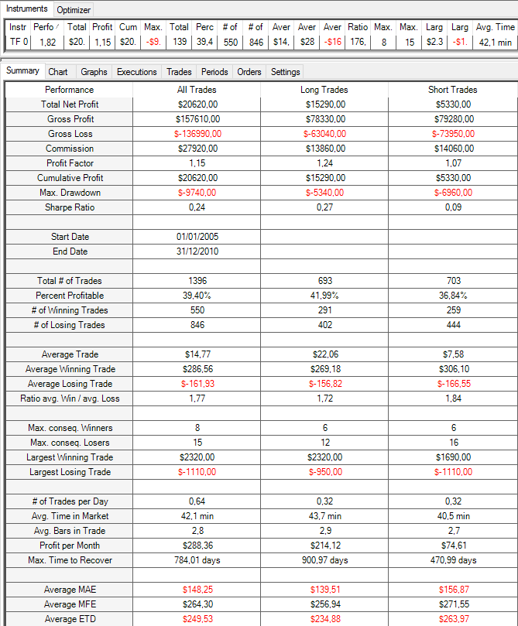
MS Limitación de Trades
Instrument | Performance | P1 | P5 | From | To | Total Net Profit | Profit Factor | Max. Drawdown | Total # of Trades | Percent Profitable | Average Trade | Largest Losing Trade
TF 03-16 | 1.13 | 110 | 1 | 2005-01-01 | 2010-12-31 | 10730 | 1.1108127646 | -9350 | 907 | 0.39140022051 | 11.830209482 | -1110
TF 03-16 | 1.8 | 110 | 2 | 2005-01-01 | 2010-12-31 | 19830 | 1.1592003854 | -8660 | 1240 | 0.38951612903 | 15.991935484 | -1110
SQN
TF 03-16 | 1.91 | 110 | 3 | 2005-01-01 | 2010-12-31 | 21540 | 1.1608903496 | -9590 | 1362 | 0.39353891336 | 15.814977974 | -1110
TF 03-16 | 1.78 | 110 | 4 | 2005-01-01 | 2010-12-31 | 20130 | 1.1471598801 | -10140 | 1391 | 0.39324227175 | 14.471603163 | -1110
TF 03-16 | 1.82 | 110 | 5 | 2005-01-01 | 2010-12-31 | 20620 | 1.1505219359 | -9740 | 1396 | 0.39398280802 | 14.770773639 | -1110
TF 03-16 | 1.82 | 110 | 6 | 2005-01-01 | 2010-12-31 | 20620 | 1.1505219359 | -9740 | 1396 | 0.39398280802 | 14.770773639 | -1110
TF 03-16 | 1.82 | 110 | 7 | 2005-01-01 | 2010-12-31 | 20620 | 1.1505219359 | -9740 | 1396 | 0.39398280802 | 14.770773639 | -1110
TF 03-16 | 1.82 | 110 | 8 | 2005-01-01 | 2010-12-31 | 20620 | 1.1505219359 | -9740 | 1396 | 0.39398280802 | 14.770773639 | -1110
TF 03-16 | 1.82 | 110 | 9 | 2005-01-01 | 2010-12-31 | 20620 | 1.1505219359 | -9740 | 1396 | 0.39398280802 | 14.770773639 | -1110
TF 03-16 | 1.82 | 110 | 10 | 2005-01-01 | 2010-12-31 | 20620 | 1.1505219359 | -9740 | 1396 | 0.39398280802 | 14.770773639 | -1110

Selección de parámetros: El objetivo es localizar un parámetro que haya afectado históricamente al comportamiento de la estrategia. Aquí vemos que históricamente no hubiese habido más de 5 operaciones diarias. Por lo tanto, seleccionamos este número como valor de referencia.

 |  |  |  |  |  |  |  |  |  |  |  |  |  | RESULTADOS DE LA LÓGICA + FILTRO SOBRE EL TEST PERIOD (Se utilizan los parámetros de referencia de la lógica y del filtro: P1: 110, P5:5)

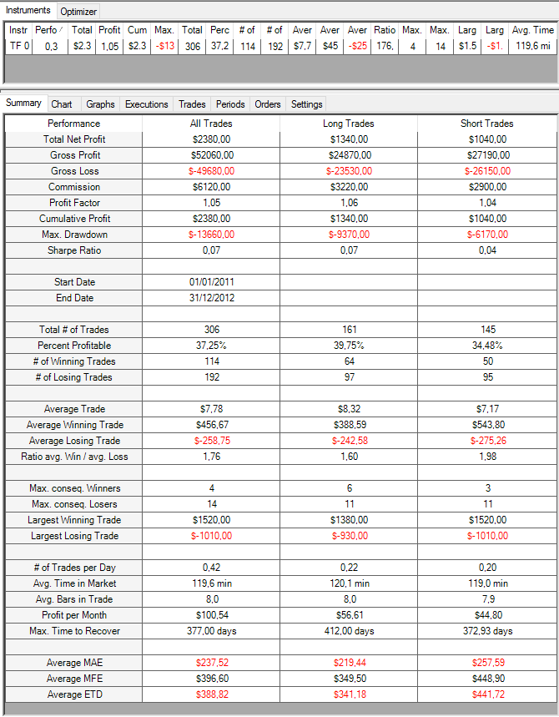

SQN

 |  |  |  |  |  |  |  |  |  |  |  |  |  | RESULTADOS DE LA LÓGICA + FILTRO SOBRE EL VALIDATION PERIOD (Se utilizan los parámetros de referencia de la lógica y del filtro: P1: 110, P5:5)

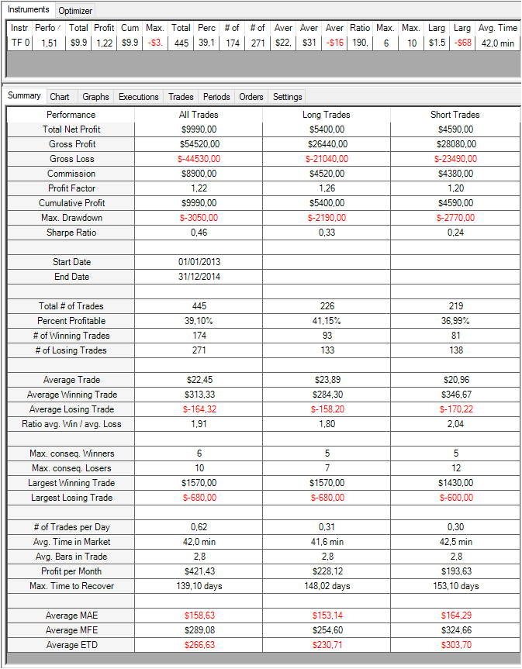

SQN

5.Training Period
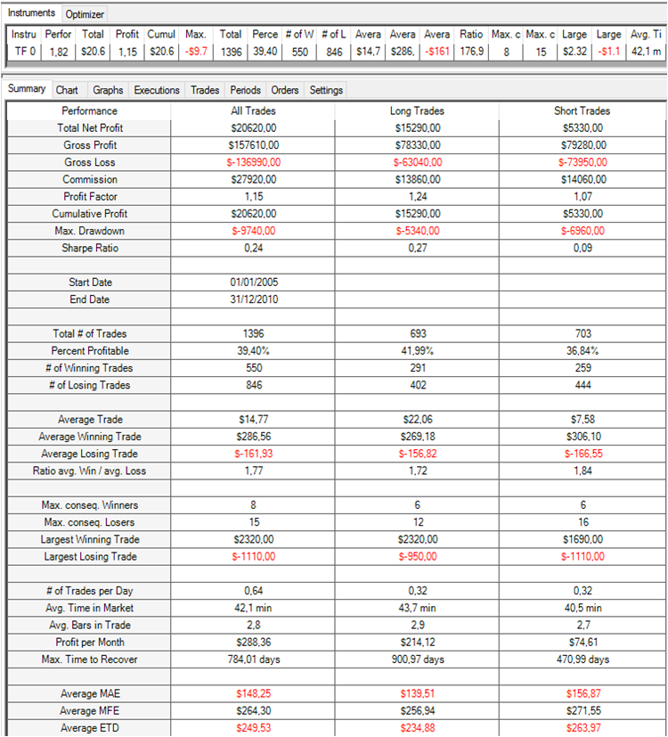
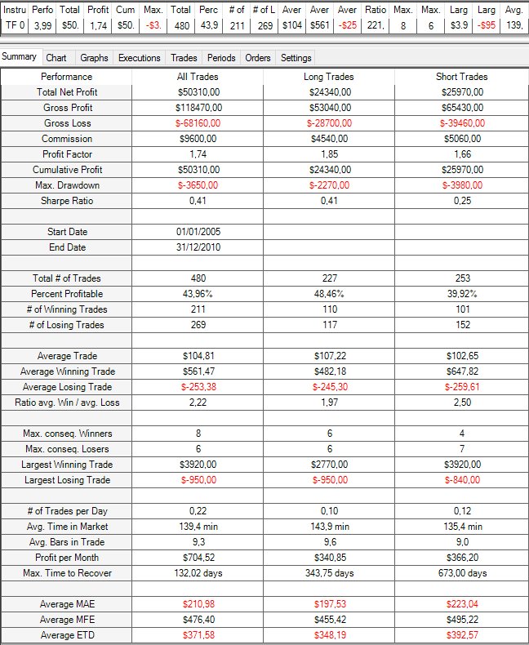
COMPARATIVA 1: LÓGICA VS LÓGICA + FILTROS EN EL TRAINING PERIOD.
PASOS REALIZADOS:
1- Se obtienen los resultados de la lógica (sin mecanismos de soporte) sobre el periodo de Training.
2- Se obtienen los resultados de la lógica + los tres mecanismos de soporte sobre el periodo de Training.
CONCLUSIONES:
Los resultados de la lógica + los mecanismos de soporte en el periodo de Training son mucho mejores que los resultados de la lógica sin mecanismos de soporte.
Esta prueba confirma la validez de los filtros implementados sobre el periodo de Training.
Nombre del Sistema: |  | SIM51
Activo |  | TF
Time Frame |  | 12'
Plantilla utilizada: |  | 15:30 h a 22:00 h
Comisiones y deslizamientos: |  | 20 $ round turn
Periodos
 | Training | Ene-2005 / Dic-2010
 | Test | Ene-2011 / Dic-2012
 | Validation | Ene-2013 / Dic-2014

SQN
SQN

Lógica sin filtros en el periodo de Validation (P1: 110) |  |  | Lógica + mecanismos de soporte en el periodo de Validation (P1: 110, P2:20, P3:75, P4:4 y P5:5)

6.Test Period
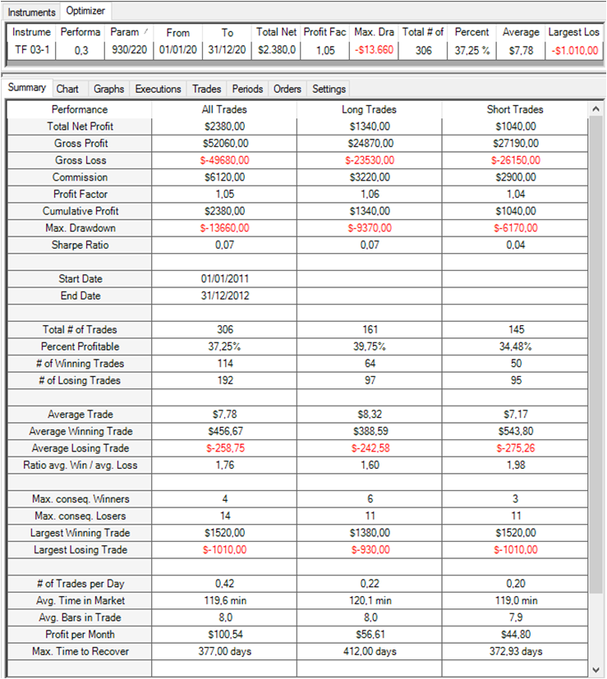
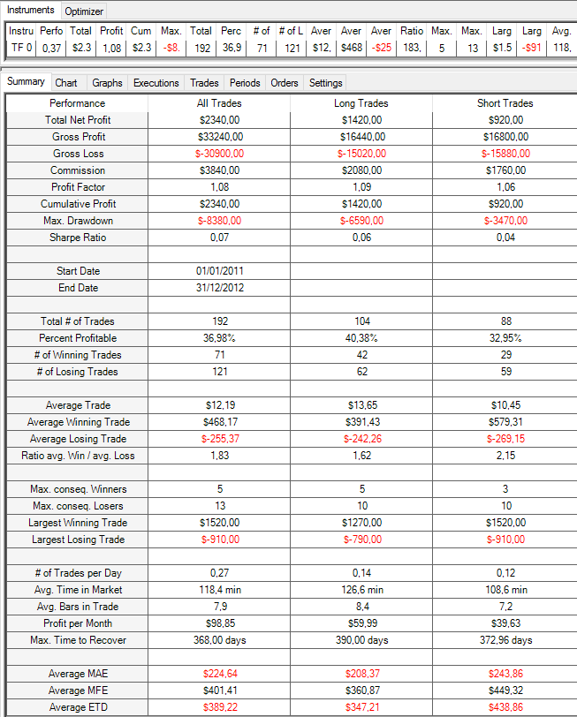
COMPARATIVA 2: LÓGICA VS LÓGICA + FILTROS EN EL TEST PERIOD.
PASOS REALIZADOS:
1- Se obtienen los resultados de la lógica (sin mecanismos de soporte) sobre el periodo de Test.
2- Se obtienen los resultados de la lógica + los tres mecanismos de soporte sobre el periodo de Test.
CONCLUSIONES:
Los resultados de la lógica + los mecanismos de soporte en el Test Period son ligeramente mejores que que los resultados de la lógica sin mecanismos de soporte. Aquí el SQN muestra una ligera mejora pasando de 0.3 a 0.37.
Nombre del Sistema: |  | SIM51
Activo |  | TF
Time Frame |  | 12'
Plantilla utilizada: |  | 15:30 h a 22:00 h
Comisiones y deslizamientos: |  | 20 $ round turn
Periodos
 | Training | Ene-2005 / Dic-2010
 | Test | Ene-2011 / Dic-2012
 | Validation | Ene-2013 / Dic-2014

SQN
SQN

Lógica sin filtros en el periodo de Validation (P1: 110) |  |  | Lógica + mecanismos de soporte en el periodo de Validation (P1: 110, P2:20, P3:75, P4:4 y P5:5)

7.Validation Period
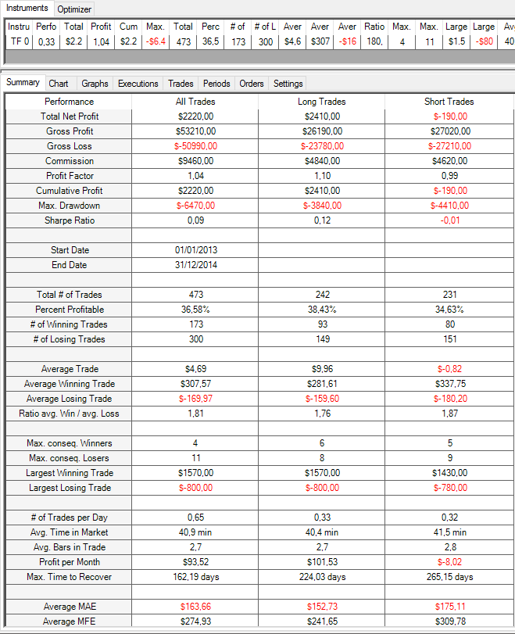
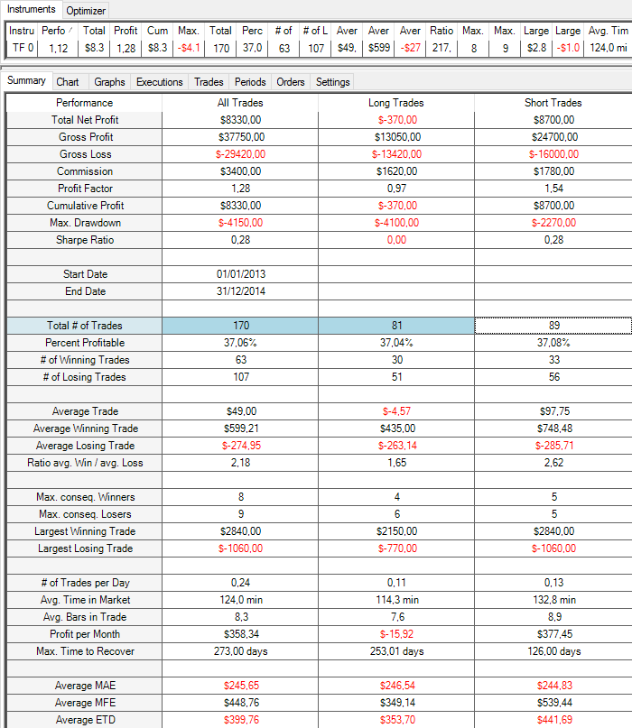
COMPARATIVA 3: LÓGICA VS LÓGICA + FILTROS EN EL VALIDATION PERIOD.
PASOS REALIZADOS:
1- Se obtienen los resultados de la lógica (sin mecanismos de soporte) sobre el periodo de Validation.
2- Se obtienen los resultados de la lógica + los tres mecanismos de soporte sobre el periodo de Validation.
CONCLUSIONES:
Se observa que los resultados de la lógica + los mecanismos de soporte en el periodo de Validation son significativamente mejores que los resultados de la lógica sin mecanismos de soporte.
Por lo tanto, confirmamos la validez de los mecanismos de soporte incluidos en la lógica.
Nombre del Sistema: |  | SIM51
Activo |  | TF
Time Frame |  | 12'
Plantilla utilizada: |  | 15:30 h a 22:00 h
Comisiones y deslizamientos: |  | 20 $ round turn
Periodos
 | Training | Ene-2005 / Dic-2010
 | Test | Ene-2011 / Dic-2012
 | Validation | Ene-2013 / Dic-2014

SQN
SQN

Lógica sin filtros en el periodo de Validation (P1: 110) |  |  | Lógica + mecanismos de soporte en el periodo de Validation (P1: 110, P2:20, P3:75, P4:4 y P5:5)

8.Resumen
PASOS REALIZADOS:
Periodo de Training: Se comparan los resultados de la lógica sin filtros con los resultados de la lógica con cada filtro.
Test Period: Se comparan los resultados de la lógica sin filtros con los resultados de la lógica con cada uno de los filtros. Los filtros que no hayan mostrado mejoras importantes en este periodo deben ser descartados.
Validation Period: Se comparan los resultados de la lógica sin filtros con los resultados de la lógica incluyendo todos los filtros. Para dar por validos los filtros implementados, en este periodo la lógica con filtros debe mostrar resultados mejores que la lógica sin filtros.
Nombre del Sistema: |  | SIM51
Activo |  | TF
Time Frame |  | 12'
Plantilla utilizada: |  | 15:30 h a 22:00 h
Comisiones y deslizamientos: |  | 20 $ round turn
Periodos
 | Training | Ene-2005 / Dic-2010
 | Test | Ene-2011 / Dic-2012
 | Validation | Ene-2013 / Dic-2014

Training Period
 | Net Profit | BMO | SQN | Trades | Incluido / No Incluido | Comentario | Resultados de de la lógica (Sin mecanismos de soporte).
Logica | $20,620.00 | $14.77 | 1.82 | 1396 | -
Logica + MS1 | $66,250.00 | $69.23 | 4 | 957 | - | La inclusión del filtro muestra una mejora significativa. | Resultados de la lógica + mecanismo de soporte individual
Logica + MS2 | $16,570.00 | $20.28 | 1.97 | 817 | - | El filtro mejora los resultados de la lógica.
Logica + MS3 | $20,620.00 | $14.77 | 1.82 | 1396 | - | El filtro NO mejora los resultados originales, no obstante constituye un mecanismo de protección. | Resultados de la lógica + todos los mecanismos de soporte.
Logica + MS1 + MS2 + MS3 | $50,310.00 | $104.81 | 3.99 | 480 | - | Los resultados mejoran notablemente respecto a la lógica sin filtros.

Test Period
 | Net Profit | BMO | SQN | Trades | Incluido / No Incluido | Comentario
Lógica | $2,380.00 | $7.78 | 0.3 | 306 | -
Logica + MS1 | $5,210.00 | $17.78 | 0.62 | 293 | Incluido | La inclusión del filtro muestra una mejora significativa.
Logica + MS2 | $3,120.00 | $16.00 | 0.52 | 195 | Incluido | El filtro mejora los resultados de la lógica.
Logica + MS3 | $2,380.00 | $7.78 | 0.3 | 306 | Incluido | El filtro NO mejora los resultados originales, no obstante constituye un mecanismo de protección.
Logica + MS1 + MS2 + MS3 | $2,340.00 | $12.19 | 0.37 | 192 | - | Se aprecia una ligera mejora respecto a la lógica sin filtros.

Validation Period
 | Net Profit | BMO | SQN | Trades | Incluido / No Incluido | Comentario
Lógica | $2,220.00 | $4.69 | 0.33 | 473
Lógica +MS1+MS2+MS3 | $8,330.00 | $49.00 | 1.12 | 170 | Incluidos | Dada la mejora significativa obtenida respecto a la lógica sin filtros, se aprueba la inclusión de los mecanismos de soporte.

Se utiliza el SQN para valorar el calado de las mejoras introducidas

